策略分析
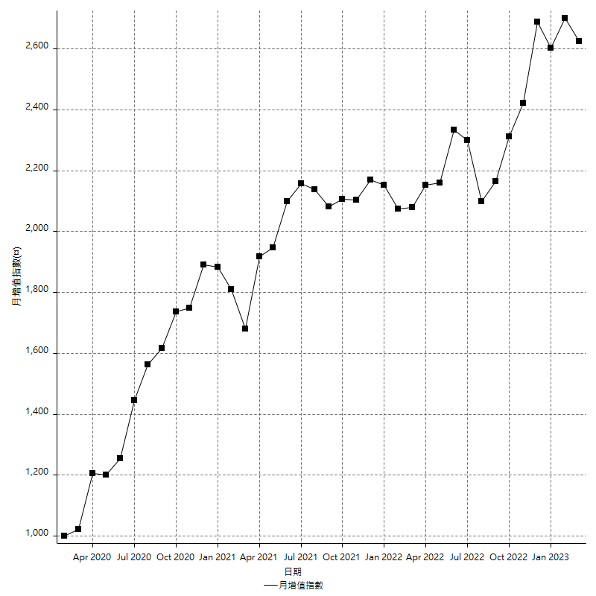
策略績效總結果

 | 所有交易 | 多單 | 空單
淨利 | 318600 | 6600 | 312000
毛利 | 1389000 | 15000 | 1374000
毛損 | -1070400 | -8400 | -1062000
調整後淨利 | 121605.6151 | -10460.254038 | 115525.83401
調整後毛利 | 1277432.8352 | 6339.7459622 | 1262553.8837
調整後毛損 | -1155827.2201 | -16800 | -1147028.0497
特定淨利 | 400 | 6600 | -6200
特定毛利 | 1070800 | 15000 | 1055800
特定毛損 | -1070400 | -8400 | -1062000
帳戶所需金額 | 62000 | 8400 | 62000
帳戶報酬 | 513.87096774 | 78.571428571 | 503.22580645
初始資本報酬 | 159.3 | 3.3 | 156
最大策略虧損 | -70400 | -12400 | -70400
最大策略虧損 (%) | -16.171003717 | -5.7728119181 | -16.761543327
最大平倉交易虧損 | -62000 | -8400 | -62000
最大平倉交易虧損 (%) | -14.989626556 | -3.9106145251 | -14.550095724
最大的策略虧損報酬 | 4.5255681818 | 0.53225806452 | 4.4318181818
獲利因子 | 1.2976457399 | 1.7857142857 | 1.2937853107
調整獲利因子 | 1.105210894 | -0.37736583108 | 1.1007175318
特定獲利因子 | 1.0003736921 | 1.7857142857 | -0.99416195857
最大持有契約數量 | 1 | 1 | 1
滑價支付 | 85200 | 800 | 84400
佣金支付 | 0 | 0 | 0
未平倉部位損益 | n/a | n/a | n/a
年報酬率 | 51.719048821 | 1.0713927251 | 50.647656096
月報酬率 | 4.3099207351 | 0.089282727093 | 4.220638008
買進持有績效 | 71211.34461 | 66319.939602 | 71211.34461
平均月報酬 | 8384.2105263
月報酬的標準差 | 20474.341574

績效比率

成長潛力比(Upside Potential Ratio) | 68.452454484
夏普比率 | 0.46194619879
索丁諾比率 | 1.016267288
Fouse 比率 | 0.02511549331
Calmar 比率 | 0.0062516600266
Sterling 比率 | 0.001958590185
淨利/最大損失百分比 | 3792.8571429
淨利/最大交易績效拉回百分比 | 3982.5
淨利/最大策略績效拉回百分比 | 452.55681818
特定淨利/最大損失百分比 | 4.7619047619
特定淨利/最大交易績效拉回百分比 | 5
特定淨利/最大策略績效拉回百分比 | 0.56818181818
調整後淨利/最大損失百分比 | 1447.6858941
調整後淨利/最大交易績效拉回百分比 | 1520.0701888
調整後淨利/最大策略績效拉回百分比 | 172.73524872

時間分析

交易期間 | 3 Yrs, 1 Mth, 3 Dys, 11 Mins
策略在市場的時間 | 12 Dys, 6 Hrs, 3 Mins
策略在市場的時間百分比 | 1.0890666792
最長的持平期間 | 28 Dys, 20 Hrs, 36 Mins
最大獲利日期 | 2021-05-19
最大虧損日期 | 2020-02-12
最大策略虧損日期 | 7/28/22
最大平倉交易虧損日期 | 7/28/22

詳細權益曲線

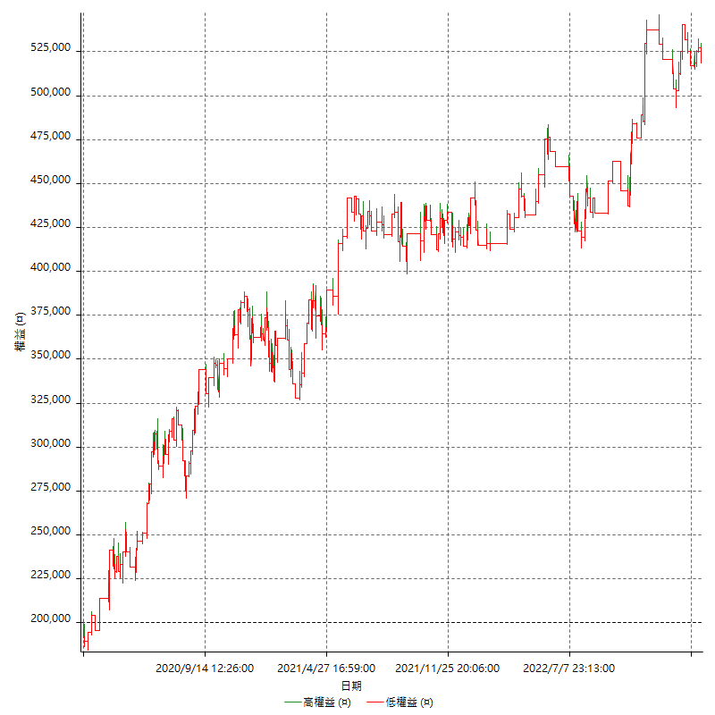

詳細權益曲線及績效拉回

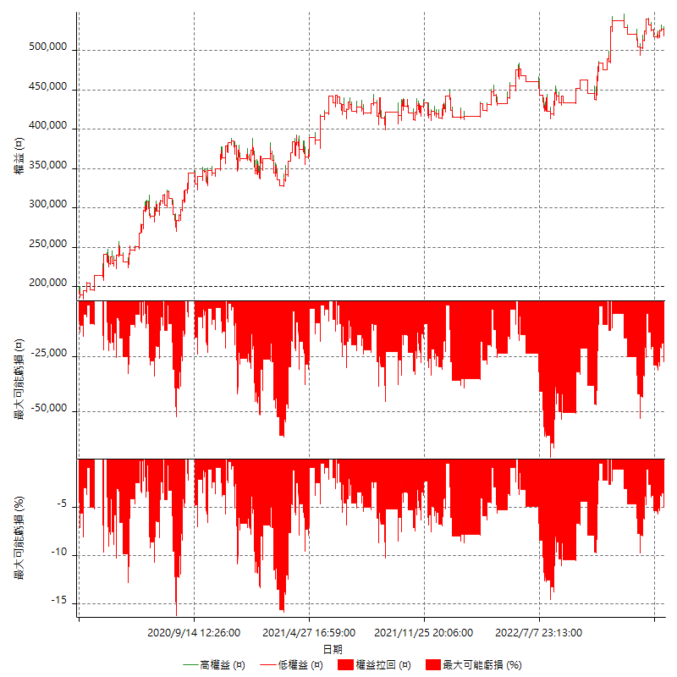

多單詳細權益曲線

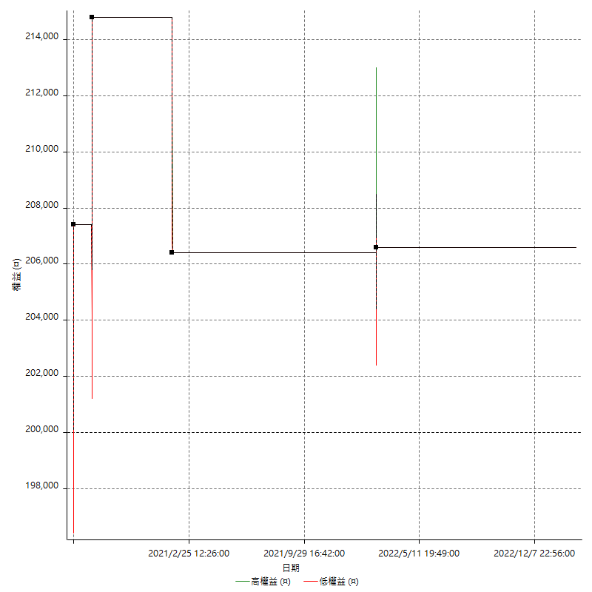

空單詳細權益曲線

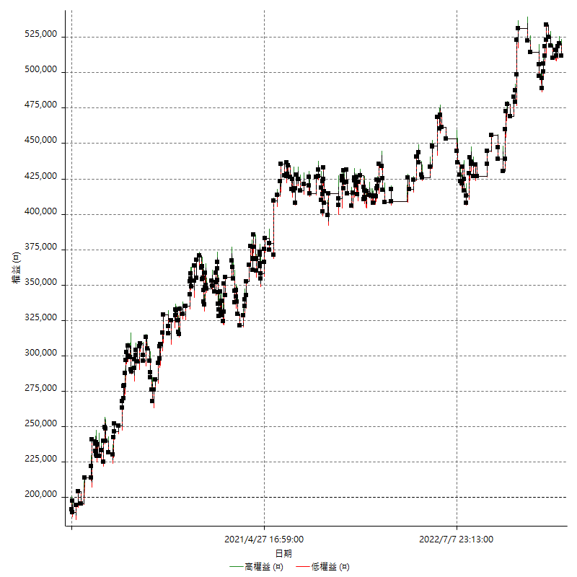

權益增加 & 拉回

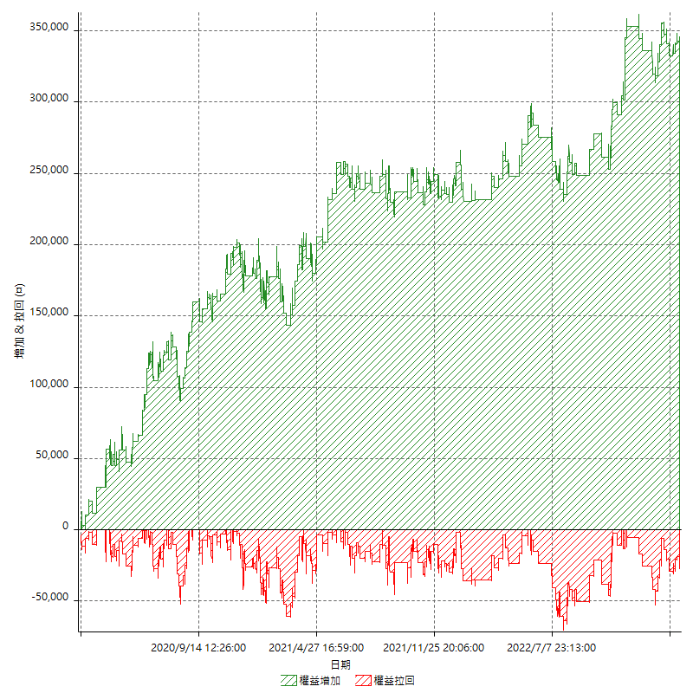

權益增加 & 拉回(%)

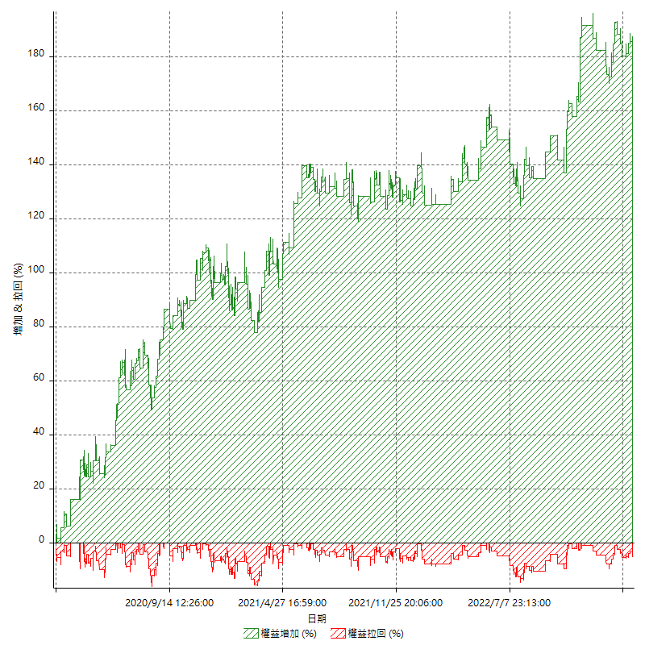

平倉權益曲線

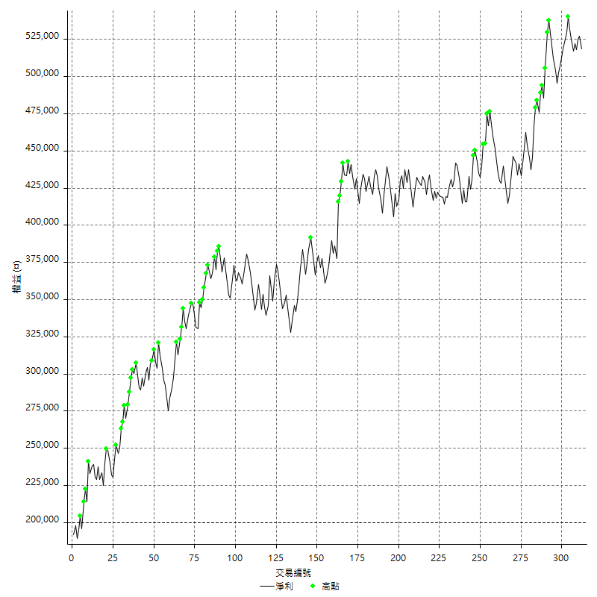

平倉權益曲線及績效拉回

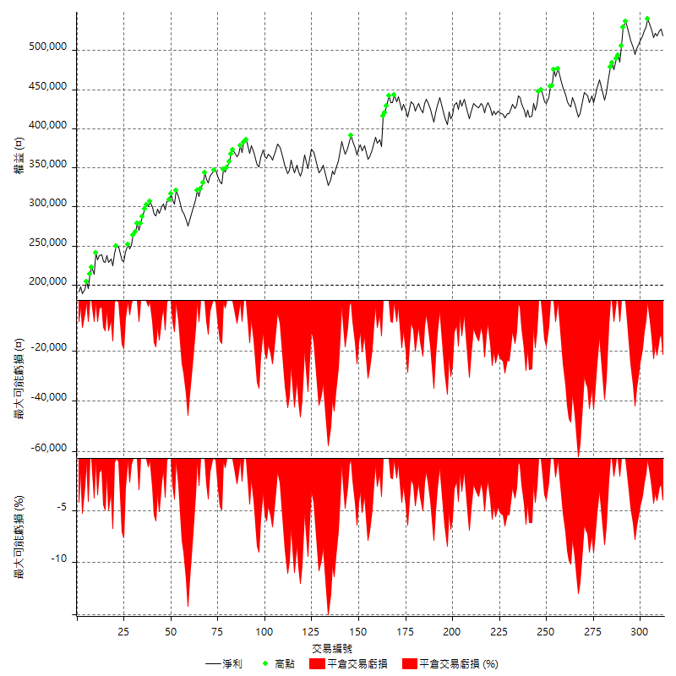

買進持有績效



月增值指數

交易分析
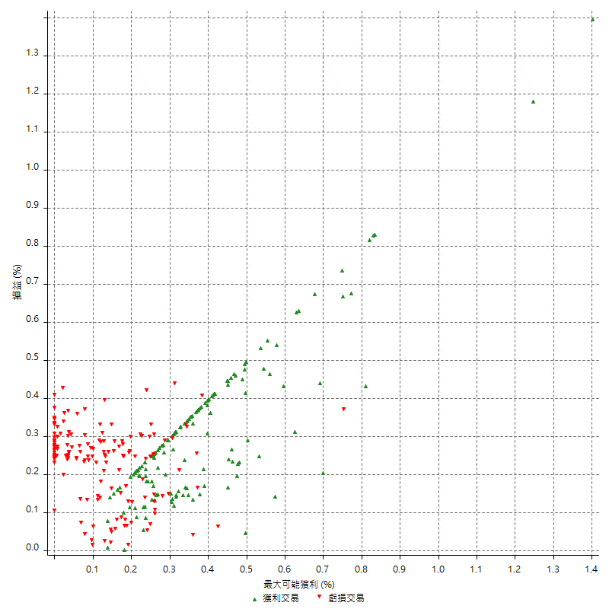
總交易分析

 | 所有交易 | 多單 | 空單
交易總次數 | 312 | 4 | 308
未平倉交易總數量 | 0 | 0 | 0
獲利交易次數 | 155 | 3 | 152
虧損交易次數 | 157 | 1 | 156
勝率 | 49.679487179 | 75 | 49.350649351
平均交易(獲利 & 虧損) | 1021.1538462 | 1650 | 1012.987013
平均獲利交易 | 8961.2903226 | 5000 | 9039.4736842
平均虧損交易 | -6817.8343949 | -8400 | -6807.6923077
平均獲利/平均虧損 比率 | 1.3143895559 | -0.59523809524 | 1.3278322926
最大的交易獲利 | 38400 | 7400 | 38400
最大的交易虧損 | -8400 | -8400 | -8400
平倉交易的平均K棒數 | 4 | 2.3 | 4
獲利平倉交易的平均K棒數 | 3.8 | 2.3 | 3.8
虧損平倉交易的平均K棒數 | 4.2 | 2 | 4.2
平倉交易間的平均K棒數 | n/a | n/a | n/a
獲利平倉交易間的平均K棒數 | 334.2 | 17461.3 | 340.8
虧損平倉交易間的平均K棒數 | 329.5 | 52389 | 331.7

極端交易

 | 全部 | 正 | 負
1 Std. Deviation of Avg. Trade | 8858.5708647 | 5062.8310326 | 2580.0393354
平均交易金額 +1標準差 | 9879.7247108 | 14024.121355 | -4237.7950595
平均交易金額 -1標準差 | -7837.4170185 | 3898.45929 | -9397.8737303
極端交易次數 | 16 | 16 | 0
極端交易損益比 |  | 318200

最大獲利/最大虧損

 | 最大可能獲利 | 最大可能虧損
最大值 | 40400 | -8000
最大值日期 | 2021-05-19 | 2020-02-12
平均值 | 7226.9230769 | -5049.3589744
最大值 (%) | 1.4006179197 | -0.4158004158
最大值 (%) 日期 | 2020-03-27 | 2020-03-26
平均值 (%) | 0.25117618654 | -0.1728369711
1標準差 | 5450.6301728 | 2903.019756
平均交易金額 +1標準差 | 12677.55325 | -2146.3392184
平均交易金額 -1標準差 | 1776.2929042 | -7952.3787303

交易序列分析

Z值 | -0.84988441
信賴界限 | 0.60461102669
策略精確預期 | 1021.1538462
最大連續獲利交易次數 | 7
最大連續虧損交易次數 | 7
最大連續獲利金額 | 64400
最大連續虧損金額 | -48400
最大連續獲利 (%) | 17.055084746
最大連續虧損 (%) | -14.21446384

交易序列統計量

連續獲利 | 序列編號 | 序列的平均獲利 | 下筆交易的平均虧損
1 | 28 | 9200 | -6985.7142857
2 | 25 | 8368 | -6544
3 | 11 | 9218.1818182 | -6690.9090909
4 | 8 | 9937.5 | -7075
5 | 1 | 9240 | -8400
7 | 1 | 6371.4285714 | -8400
連續虧損 | 序列編號 | 序列的平均虧損 | 下筆交易的平均獲利
1 | 34 | -7223.5294118 | 9358.8235294
2 | 19 | -6721.0526316 | 8347.3684211
3 | 10 | -6800 | 7300
4 | 8 | -5987.5 | 11000
5 | 2 | -7980 | 5800
6 | 1 | -7600 | 8400
7 | 1 | -6914.2857143 | 11600

總交易

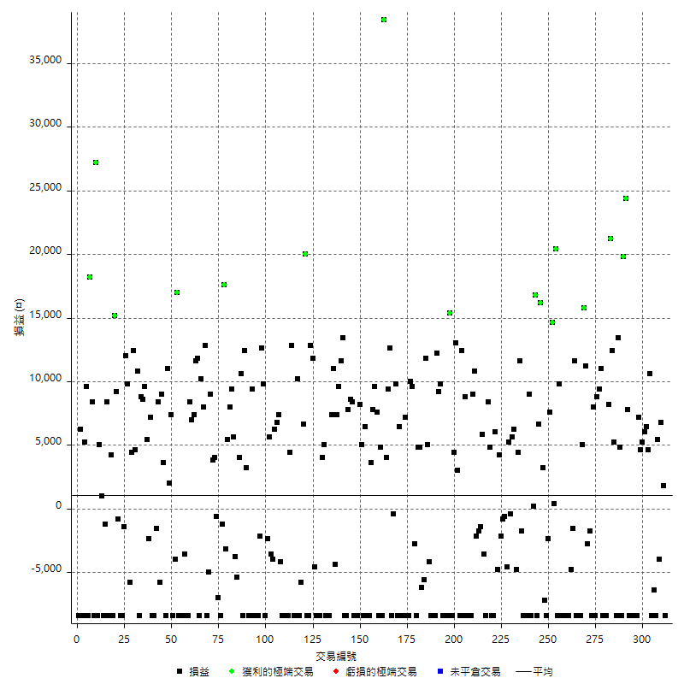

獲利交易

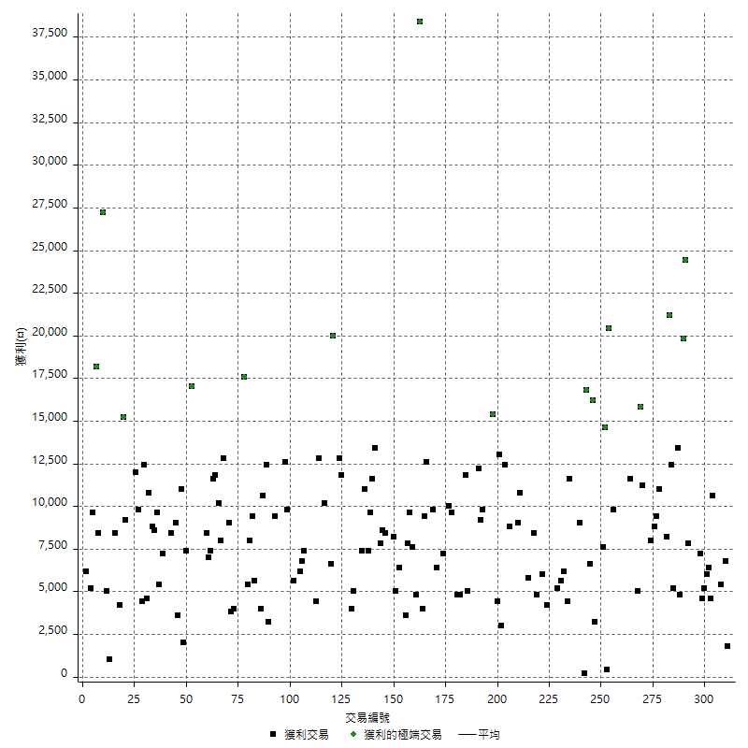

虧損交易

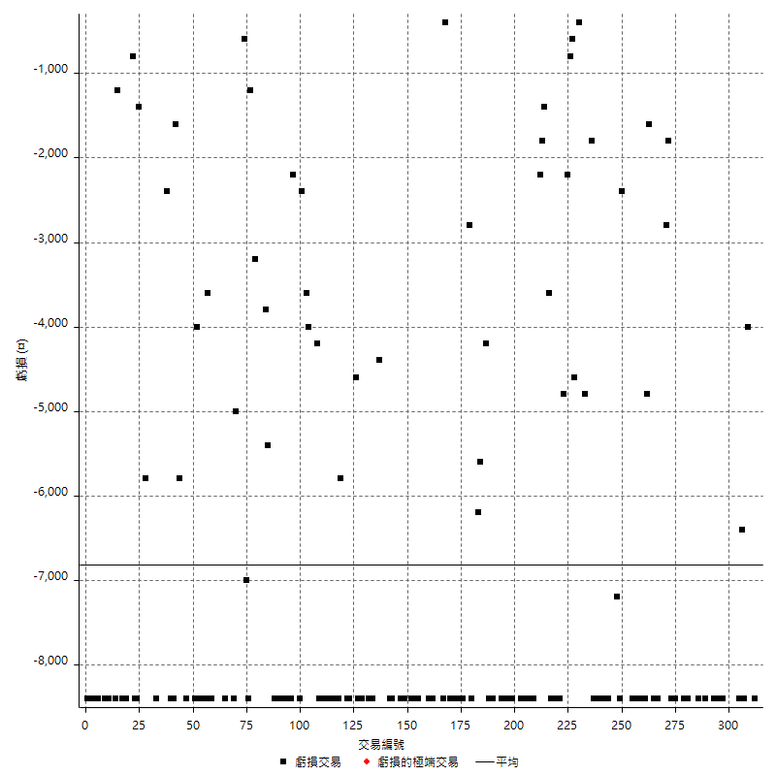

最大可能虧損

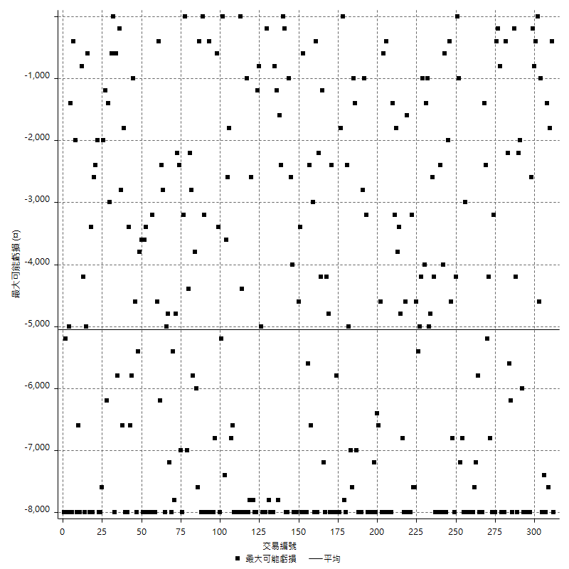

虧損的損益

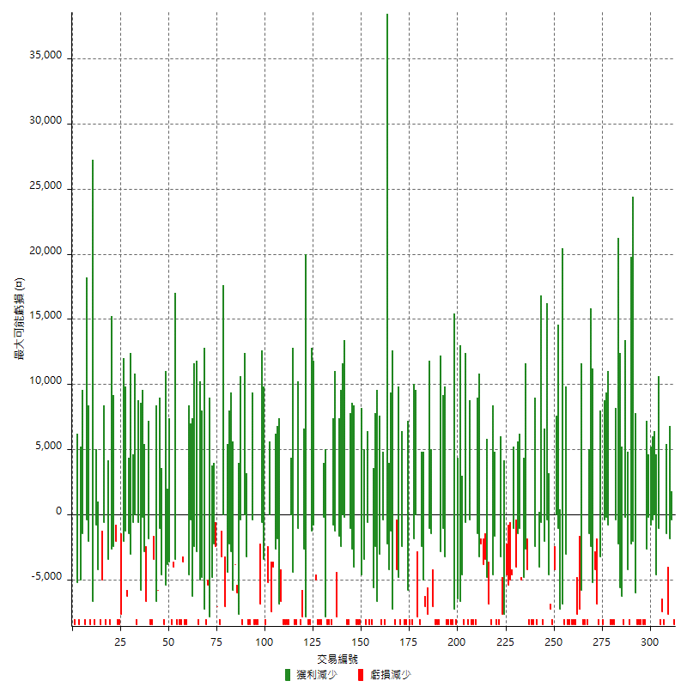

最大虧損幅度

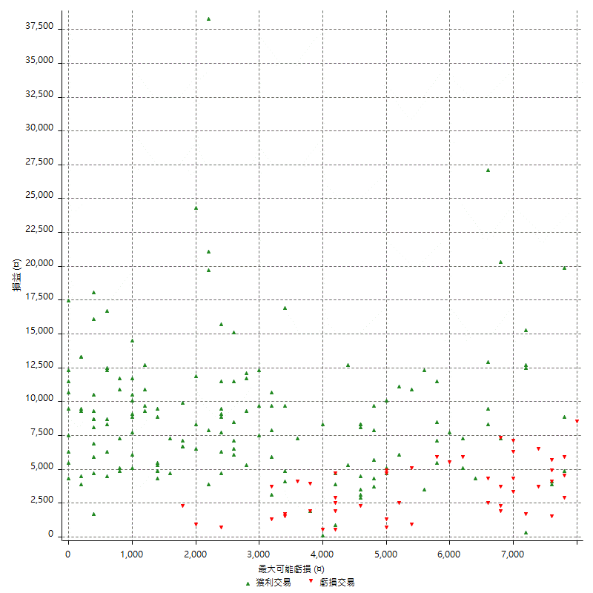

最大虧損幅度 (%)

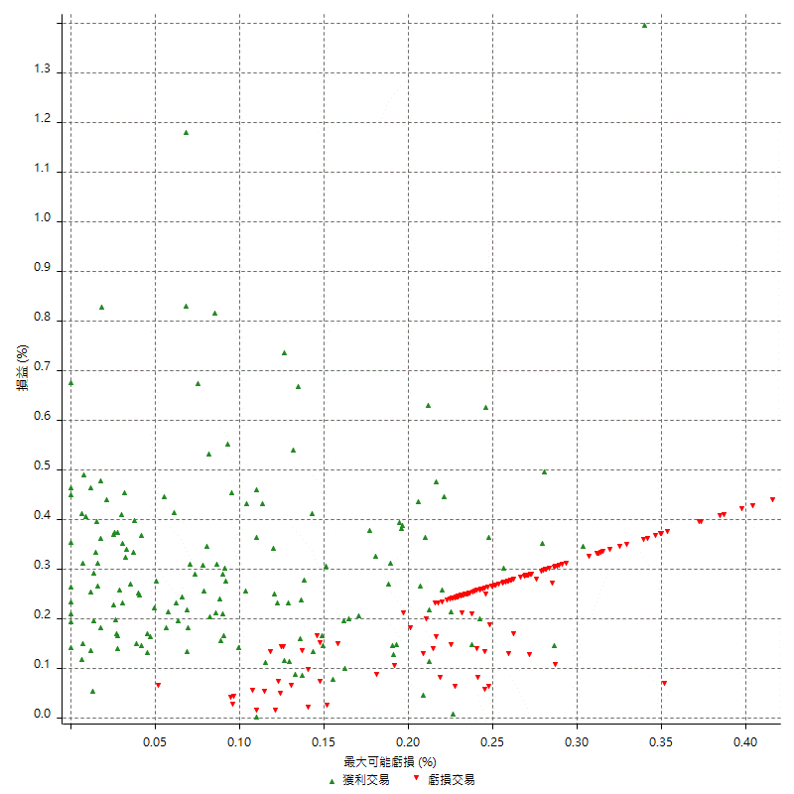

最大可能獲利

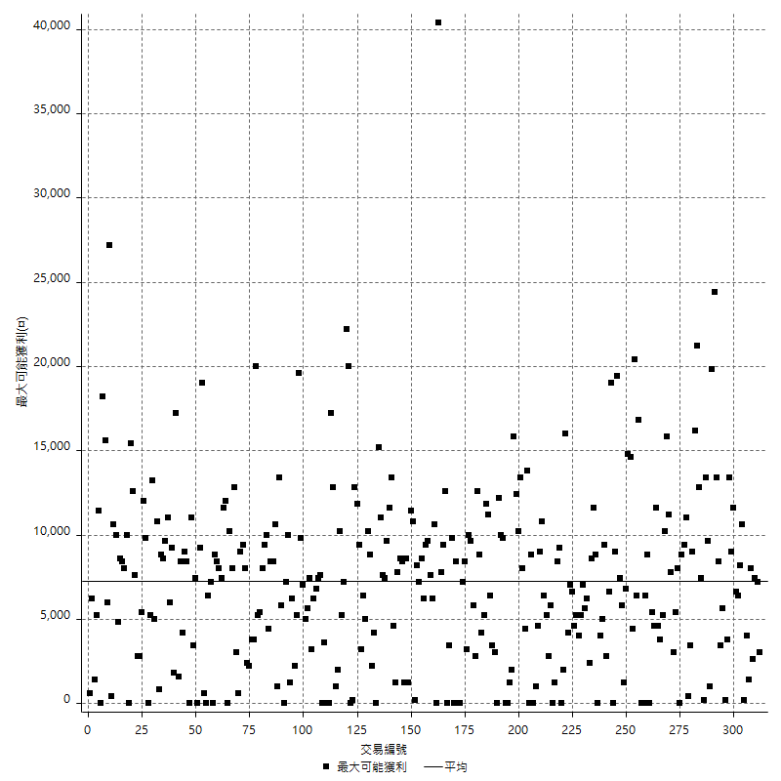

獲利的損益

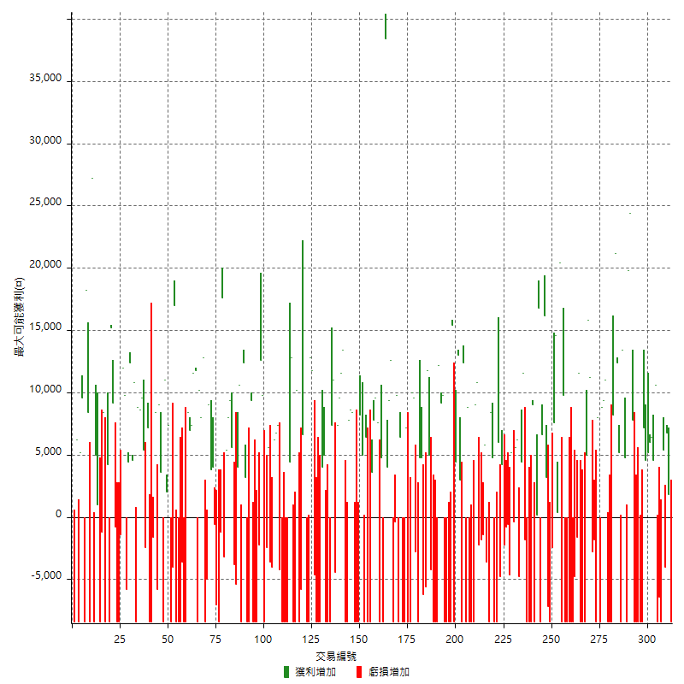

最大獲利幅度

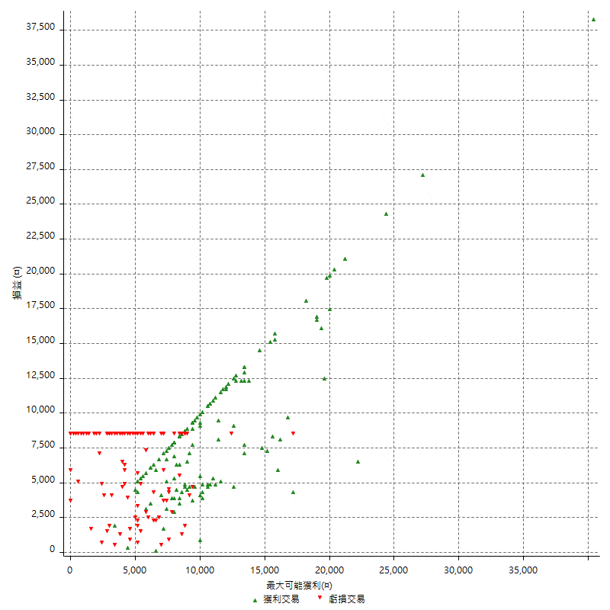

最大獲利幅度 (%)

週期性分析
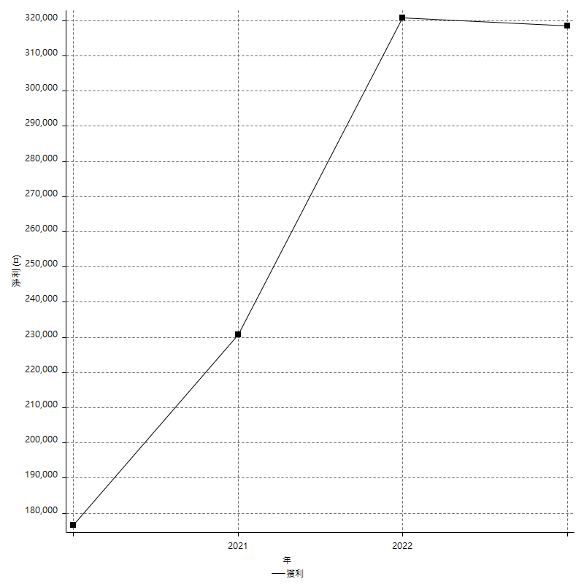
Daily Period Analysis

期間 | 獲利(¤) | 獲利(%) | 毛利 | 毛損 | 交易次數 | 勝率
2023-03-07 | -8400 | -1.5939278937 | 0 | -8400 | 1 | 0
2023-03-02 | 1800 | 0.34272658035 | 1800 | 0 | 1 | 100
2023-02-24 | 6800 | 1.3117283951 | 6800 | 0 | 1 | 100
2023-02-21 | 1400 | 0.27079303675 | 5400 | -4000 | 2 | 50
2023-02-14 | -8400 | -1.5987818805 | 0 | -8400 | 1 | 0
2023-02-09 | -6400 | -1.2034599473 | 0 | -6400 | 1 | 0
2023-02-03 | -8400 | -1.5549796372 | 0 | -8400 | 1 | 0
2023-01-31 | 15200 | 2.8952380952 | 15200 | 0 | 2 | 100
2023-01-17 | 12400 | 2.4190401873 | 12400 | 0 | 2 | 100
2023-01-13 | 9800 | 1.9490851233 | 9800 | 0 | 2 | 100
2023-01-10 | -1200 | -0.2380952381 | 7200 | -8400 | 2 | 50
2023-01-04 | -16800 | -3.2258064516 | 0 | -16800 | 2 | 0
2022-12-15 | -8400 | -1.5873015873 | 0 | -8400 | 1 | 0
2022-12-09 | -8400 | -1.5625 | 0 | -8400 | 1 | 0
2022-11-18 | 7800 | 1.4722536806 | 7800 | 0 | 1 | 100
2022-11-16 | 44200 | 9.1021416804 | 44200 | 0 | 2 | 100
2022-11-14 | -3600 | -0.73589533933 | 4800 | -8400 | 2 | 50
2022-11-10 | 13400 | 2.8163093737 | 13400 | 0 | 1 | 100
2022-11-02 | -8400 | -1.7348203222 | 0 | -8400 | 1 | 0
2022-10-26 | 5200 | 1.0855949896 | 5200 | 0 | 1 | 100
2022-10-24 | 12400 | 2.6575225032 | 12400 | 0 | 1 | 100
2022-10-21 | 29400 | 6.7246111619 | 29400 | 0 | 2 | 100
2022-10-18 | -8400 | -1.8850987433 | 0 | -8400 | 1 | 0
2022-10-05 | -16800 | -3.6332179931 | 0 | -16800 | 2 | 0
2022-09-21 | 11000 | 2.4368630926 | 11000 | 0 | 1 | 100
2022-09-13 | 18200 | 4.2012927054 | 18200 | 0 | 2 | 100
2022-08-19 | -8400 | -1.902173913 | 0 | -8400 | 1 | 0
2022-08-17 | 8000 | 1.8450184502 | 8000 | 0 | 1 | 100
2022-08-12 | -8400 | -1.9004524887 | 0 | -8400 | 1 | 0
2022-08-08 | -4600 | -1.0300044783 | 0 | -4600 | 2 | 0
2022-08-04 | 11200 | 2.5723472669 | 11200 | 0 | 1 | 100
2022-08-03 | 15800 | 3.7654909438 | 15800 | 0 | 1 | 100
2022-07-28 | -3400 | -0.80378250591 | 5000 | -8400 | 2 | 50
2022-07-22 | -16800 | -3.8199181446 | 0 | -16800 | 2 | 0
2022-07-20 | 11600 | 2.7090144792 | 11600 | 0 | 1 | 100
2022-07-19 | -1600 | -0.37226617031 | 0 | -1600 | 1 | 0
2022-07-15 | -4800 | -1.1044638748 | 0 | -4800 | 1 | 0
2022-07-14 | -8400 | -1.8961625282 | 0 | -8400 | 1 | 0
2022-07-08 | -8400 | -1.8608772707 | 0 | -8400 | 1 | 0
2022-07-07 | -8400 | -1.8268812527 | 0 | -8400 | 1 | 0
2022-06-15 | -8400 | -1.7941050833 | 0 | -8400 | 1 | 0
2022-06-06 | -8400 | -1.7624842635 | 0 | -8400 | 1 | 0
2022-06-01 | 9800 | 2.0994001714 | 9800 | 0 | 1 | 100
2022-05-31 | -8400 | -1.7676767677 | 0 | -8400 | 1 | 0
2022-05-26 | 20400 | 4.4854881266 | 20400 | 0 | 1 | 100
2022-05-16 | 15000 | 3.4106412005 | 15000 | 0 | 2 | 100
2022-05-11 | 7600 | 1.7584451643 | 7600 | 0 | 1 | 100
2022-04-21 | -2400 | -0.55223193741 | 0 | -2400 | 1 | 0
2022-04-20 | -8400 | -1.8961625282 | 0 | -8400 | 1 | 0
2022-04-14 | -4000 | -0.89485458613 | 3200 | -7200 | 2 | 50
2022-04-11 | 16200 | 3.7604456825 | 16200 | 0 | 1 | 100
2022-03-31 | 6600 | 1.5558698727 | 6600 | 0 | 1 | 100
2022-03-23 | -8400 | -1.9417475728 | 0 | -8400 | 1 | 0
2022-03-18 | 16800 | 4.0404040404 | 16800 | 0 | 1 | 100
2022-02-17 | 200 | 0.04812319538 | 200 | 0 | 1 | 100
2022-02-10 | 600 | 0.14457831325 | 9000 | -8400 | 2 | 50
2022-01-18 | -8400 | -1.9839395371 | 0 | -8400 | 1 | 0
2022-01-13 | -16800 | -3.8164470695 | 0 | -16800 | 2 | 0
2022-01-12 | -1800 | -0.407239819 | 0 | -1800 | 1 | 0
2022-01-05 | 16000 | 3.7558685446 | 16000 | 0 | 2 | 100
2022-01-03 | -4800 | -1.1142061281 | 0 | -4800 | 1 | 0
2021-12-30 | 11800 | 2.8162291169 | 11800 | 0 | 2 | 100
2021-12-29 | -400 | -0.095374344301 | 0 | -400 | 1 | 0
2021-12-28 | 5200 | 1.2554321584 | 5200 | 0 | 1 | 100
2021-12-22 | -5200 | -1.2398664759 | 0 | -5200 | 2 | 0
2021-12-17 | -800 | -0.1903855307 | 0 | -800 | 1 | 0
2021-12-15 | -2200 | -0.52083333333 | 0 | -2200 | 1 | 0
2021-12-08 | 4200 | 1.0043041607 | 4200 | 0 | 1 | 100
2021-12-03 | 1200 | 0.28776978417 | 6000 | -4800 | 2 | 50
2021-12-02 | -16800 | -3.8727524205 | 0 | -16800 | 2 | 0
2021-11-25 | 4800 | 1.1188811189 | 4800 | 0 | 1 | 100
2021-11-19 | 8400 | 1.997146933 | 8400 | 0 | 1 | 100
2021-11-18 | -8400 | -1.958041958 | 0 | -8400 | 1 | 0
2021-11-17 | 2200 | 0.51546391753 | 5800 | -3600 | 2 | 50
2021-11-16 | -3200 | -0.74418604651 | 0 | -3200 | 2 | 0
2021-11-12 | 8600 | 2.0408163265 | 10800 | -2200 | 2 | 50
2021-11-10 | 9000 | 2.1823472357 | 9000 | 0 | 1 | 100
2021-11-08 | -8400 | -1.9961977186 | 0 | -8400 | 1 | 0
2021-10-28 | -8400 | -1.9571295433 | 0 | -8400 | 1 | 0
2021-10-27 | 400 | 0.09328358209 | 8800 | -8400 | 2 | 50
2021-10-21 | -8400 | -1.9213174748 | 0 | -8400 | 1 | 0
2021-10-20 | 4000 | 0.92336103416 | 12400 | -8400 | 2 | 50
2021-10-18 | 16000 | 3.8350910834 | 16000 | 0 | 2 | 100
2021-10-08 | -4000 | -0.94966761633 | 4400 | -8400 | 2 | 50
2021-09-14 | 15400 | 3.7949728931 | 15400 | 0 | 1 | 100
2021-09-13 | -8400 | -2.0280057943 | 0 | -8400 | 1 | 0
2021-09-06 | -16800 | -3.8979118329 | 0 | -16800 | 2 | 0
2021-09-03 | -8400 | -1.9116977697 | 0 | -8400 | 1 | 0
2021-09-02 | 19000 | 4.5195052331 | 19000 | 0 | 2 | 100
2021-09-01 | 3800 | 0.91214594335 | 12200 | -8400 | 2 | 50
2021-08-30 | -16800 | -3.876326719 | 0 | -16800 | 2 | 0
2021-08-24 | 800 | 0.18492834027 | 5000 | -4200 | 2 | 50
2021-08-19 | 11800 | 2.8041825095 | 11800 | 0 | 1 | 100
2021-08-05 | -5600 | -1.3133208255 | 0 | -5600 | 1 | 0
2021-08-03 | -1400 | -0.32725572698 | 4800 | -6200 | 2 | 50
2021-07-23 | 4800 | 1.134751773 | 4800 | 0 | 1 | 100
2021-07-15 | -8400 | -1.9471488178 | 0 | -8400 | 1 | 0
2021-07-12 | -2800 | -0.64486411792 | 0 | -2800 | 1 | 0
2021-07-08 | 9600 | 2.2609514837 | 9600 | 0 | 1 | 100
2021-07-06 | 1600 | 0.37825059102 | 10000 | -8400 | 2 | 50
2021-07-01 | -8400 | -1.9471488178 | 0 | -8400 | 1 | 0
2021-06-29 | 7200 | 1.6973125884 | 7200 | 0 | 1 | 100
2021-06-28 | -8400 | -1.9417475728 | 0 | -8400 | 1 | 0
2021-06-24 | -8400 | -1.9047619048 | 0 | -8400 | 1 | 0
2021-06-18 | -2000 | -0.45146726862 | 6400 | -8400 | 2 | 50
2021-06-16 | 9400 | 2.167896679 | 9800 | -400 | 2 | 50
2021-06-10 | -8400 | -1.9004524887 | 0 | -8400 | 1 | 0
2021-06-02 | 22000 | 5.2380952381 | 22000 | 0 | 2 | 100
2021-05-26 | 4000 | 0.96153846154 | 4000 | 0 | 1 | 100
2021-05-19 | 30000 | 7.7720207254 | 38400 | -8400 | 2 | 50
2021-05-10 | -3600 | -0.92402464066 | 4800 | -8400 | 2 | 50
2021-04-28 | 7600 | 1.9895287958 | 7600 | 0 | 1 | 100
2021-04-27 | 17400 | 4.7723532639 | 17400 | 0 | 2 | 100
2021-04-20 | -4800 | -1.2994044396 | 3600 | -8400 | 2 | 50
2021-04-19 | -2000 | -0.53850296177 | 6400 | -8400 | 2 | 50
2021-04-16 | -3400 | -0.90715048026 | 5000 | -8400 | 2 | 50
2021-04-09 | -200 | -0.053333333333 | 8200 | -8400 | 2 | 50
2021-04-08 | -8400 | -2.1909233177 | 0 | -8400 | 1 | 0
2021-04-01 | 0 | 0 | 8400 | -8400 | 2 | 50
2021-03-31 | 16400 | 4.4686648501 | 16400 | 0 | 2 | 100
2021-03-30 | -16800 | -4.3772798332 | 0 | -16800 | 2 | 0
2021-03-25 | 13400 | 3.6177105832 | 13400 | 0 | 1 | 100
2021-03-23 | 11600 | 3.2329988852 | 11600 | 0 | 1 | 100
2021-03-17 | 17000 | 4.9736688122 | 17000 | 0 | 2 | 100
2021-03-12 | 6600 | 1.968973747 | 11000 | -4400 | 2 | 50
2021-03-10 | 7400 | 2.2574740696 | 7400 | 0 | 1 | 100
2021-03-03 | -8400 | -2.49851279 | 0 | -8400 | 1 | 0
2021-02-24 | -8400 | -2.4376088218 | 0 | -8400 | 1 | 0
2021-02-23 | -8400 | -2.3796033994 | 0 | -8400 | 1 | 0
2021-02-22 | 9000 | 2.6162790698 | 9000 | 0 | 2 | 100
2021-02-18 | -16800 | -4.6563192905 | 0 | -16800 | 2 | 0
2021-02-05 | -8400 | -2.2751895991 | 0 | -8400 | 1 | 0
2021-02-03 | 7200 | 1.9889502762 | 11800 | -4600 | 2 | 50
2021-01-20 | 4400 | 1.2304250559 | 12800 | -8400 | 2 | 50
2021-01-18 | -8400 | -2.2950819672 | 0 | -8400 | 1 | 0
2021-01-15 | 26600 | 7.8373600471 | 26600 | 0 | 2 | 100
2021-01-14 | -5800 | -1.6801853998 | 0 | -5800 | 1 | 0
2021-01-12 | 1800 | 0.52417006407 | 10200 | -8400 | 2 | 50
2021-01-11 | -8400 | -2.3877202956 | 0 | -8400 | 1 | 0
2021-01-08 | 4400 | 1.2665515256 | 12800 | -8400 | 2 | 50
2021-01-06 | -4000 | -1.1383039271 | 4400 | -8400 | 2 | 50
2021-01-05 | -16800 | -4.5627376426 | 0 | -16800 | 2 | 0
2021-01-04 | -8400 | -2.2304832714 | 0 | -8400 | 1 | 0
2020-12-31 | 3200 | 0.85698982325 | 7400 | -4200 | 2 | 50
2020-12-29 | 13000 | 3.6071032186 | 13000 | 0 | 2 | 100
2020-12-25 | -4000 | -1.0976948408 | 0 | -4000 | 1 | 0
2020-12-22 | -3600 | -0.97826086957 | 0 | -3600 | 1 | 0
2020-12-21 | 5600 | 1.5452538631 | 5600 | 0 | 1 | 100
2020-12-09 | -2400 | -0.65789473684 | 0 | -2400 | 1 | 0
2020-12-08 | -8400 | -2.2508038585 | 0 | -8400 | 1 | 0
2020-12-07 | 22400 | 6.3854047891 | 22400 | 0 | 2 | 100
2020-12-04 | -2200 | -0.62322946176 | 0 | -2200 | 1 | 0
2020-12-03 | -8400 | -2.3242944106 | 0 | -8400 | 1 | 0
2020-12-02 | -16800 | -4.4420941301 | 0 | -16800 | 2 | 0
2020-11-30 | 1000 | 0.26511134677 | 9400 | -8400 | 2 | 50
2020-11-27 | -8400 | -2.1784232365 | 0 | -8400 | 1 | 0
2020-11-24 | 3200 | 0.83682008368 | 3200 | 0 | 1 | 100
2020-11-17 | 4000 | 1.0570824524 | 12400 | -8400 | 2 | 50
2020-11-12 | 14600 | 4.0131940627 | 14600 | 0 | 2 | 100
2020-11-06 | -5400 | -1.4626218852 | 0 | -5400 | 1 | 0
2020-11-05 | 1800 | 0.48992923244 | 5600 | -3800 | 2 | 50
2020-11-04 | 17400 | 4.9714285714 | 17400 | 0 | 2 | 100
2020-10-26 | 5400 | 1.5670342426 | 5400 | 0 | 1 | 100
2020-10-20 | -3200 | -0.92006900518 | 0 | -3200 | 1 | 0
2020-10-13 | 17600 | 5.3301029679 | 17600 | 0 | 1 | 100
2020-10-12 | -1200 | -0.36210018105 | 0 | -1200 | 1 | 0
2020-10-08 | -8400 | -2.4720423779 | 0 | -8400 | 1 | 0
2020-10-07 | -7000 | -2.0184544406 | 0 | -7000 | 1 | 0
2020-10-05 | -600 | -0.17271157168 | 0 | -600 | 1 | 0
2020-09-29 | 7800 | 2.296819788 | 7800 | 0 | 2 | 100
2020-09-21 | 9000 | 2.722323049 | 9000 | 0 | 1 | 100
2020-09-15 | -13400 | -3.8953488372 | 0 | -13400 | 2 | 0
2020-09-03 | 12800 | 3.8647342995 | 12800 | 0 | 1 | 100
2020-09-02 | 8000 | 2.4752475248 | 8000 | 0 | 1 | 100
2020-08-27 | 10200 | 3.2587859425 | 10200 | 0 | 1 | 100
2020-08-26 | 3400 | 1.0981912145 | 11800 | -8400 | 2 | 50
2020-08-24 | 11600 | 3.8926174497 | 11600 | 0 | 1 | 100
2020-08-20 | 7400 | 2.5464556091 | 7400 | 0 | 1 | 100
2020-08-18 | 7000 | 2.4682651622 | 7000 | 0 | 1 | 100
2020-08-13 | 8400 | 3.0523255814 | 8400 | 0 | 1 | 100
2020-08-11 | -8400 | -2.9619181946 | 0 | -8400 | 1 | 0
2020-08-10 | -8400 | -2.8767123288 | 0 | -8400 | 1 | 0
2020-08-06 | -12000 | -3.9473684211 | 0 | -12000 | 2 | 0
2020-08-05 | -8400 | -2.6888604353 | 0 | -8400 | 1 | 0
2020-07-30 | -8400 | -2.6184538653 | 0 | -8400 | 1 | 0
2020-07-28 | 17000 | 5.5957867018 | 17000 | 0 | 1 | 100
2020-07-22 | -12400 | -3.9215686275 | 0 | -12400 | 2 | 0
2020-07-20 | 7400 | 2.396373057 | 7400 | 0 | 1 | 100
2020-07-15 | 2000 | 0.6518904824 | 2000 | 0 | 1 | 100
2020-07-14 | 11000 | 3.7187288709 | 11000 | 0 | 1 | 100
2020-07-09 | -8400 | -2.7613412229 | 0 | -8400 | 1 | 0
2020-07-07 | 12600 | 4.3209876543 | 12600 | 0 | 2 | 100
2020-07-03 | 2600 | 0.89965397924 | 8400 | -5800 | 2 | 50
2020-06-24 | -1600 | -0.55058499656 | 0 | -1600 | 1 | 0
2020-06-23 | -8400 | -2.8093645485 | 0 | -8400 | 1 | 0
2020-06-22 | -8400 | -2.7325959662 | 0 | -8400 | 1 | 0
2020-06-17 | 4800 | 1.5862524785 | 7200 | -2400 | 2 | 50
2020-06-15 | 5400 | 1.8169582773 | 5400 | 0 | 1 | 100
2020-06-11 | 18200 | 6.523297491 | 18200 | 0 | 2 | 100
2020-06-09 | 8800 | 3.2568467802 | 8800 | 0 | 1 | 100
2020-06-08 | 2400 | 0.89619118745 | 10800 | -8400 | 2 | 50
2020-06-04 | 17000 | 6.7783094099 | 17000 | 0 | 2 | 100
2020-05-27 | 4400 | 1.7857142857 | 4400 | 0 | 1 | 100
2020-05-19 | 4000 | 1.6501650165 | 9800 | -5800 | 2 | 50
2020-05-18 | 12000 | 5.2083333333 | 12000 | 0 | 1 | 100
2020-05-15 | -1400 | -0.60396893874 | 0 | -1400 | 1 | 0
2020-05-06 | -8400 | -3.4970857619 | 0 | -8400 | 1 | 0
2020-04-29 | -8400 | -3.378921963 | 0 | -8400 | 1 | 0
2020-04-28 | 8400 | 3.4970857619 | 9200 | -800 | 2 | 50
2020-04-23 | 6800 | 2.9134532991 | 15200 | -8400 | 2 | 50
2020-04-20 | 4200 | 1.832460733 | 4200 | 0 | 1 | 100
2020-04-15 | -8400 | -3.5353535354 | 0 | -8400 | 1 | 0
2020-04-13 | 8400 | 3.664921466 | 8400 | 0 | 1 | 100
2020-04-09 | -1200 | -0.52083333333 | 0 | -1200 | 1 | 0
2020-04-08 | -7400 | -3.1118587048 | 1000 | -8400 | 2 | 50
2020-04-07 | -3400 | -1.4096185738 | 5000 | -8400 | 2 | 50
2020-03-27 | 27200 | 12.710280374 | 27200 | 0 | 1 | 100
2020-03-26 | 0 | 0 | 8400 | -8400 | 2 | 50
2020-03-11 | 18200 | 9.2951991828 | 18200 | 0 | 1 | 100
2020-03-04 | -8400 | -4.1136141038 | 0 | -8400 | 1 | 0
2020-02-26 | 9600 | 4.9331963001 | 9600 | 0 | 1 | 100
2020-02-20 | 5200 | 2.7455121436 | 5200 | 0 | 1 | 100
2020-02-13 | -2200 | -1.1482254697 | 6200 | -8400 | 2 | 50
2020-02-12 | -8400 | -4.2 | 0 | -8400 | 1 | 0

Daily Rolling Period Analysis

期間 | 獲利(¤) | 獲利(%) | 毛利 | 毛損 | 交易次數 | 勝率
當日 - 2023/3/7 | -8400 | -0.28206850235 | 0 | -8400 | 1 | 0
2023/3/6 - 2023/3/7 | -8400 | -0.28206850235 | 0 | -8400 | 1 | 0
2023/3/5 - 2023/3/7 | -8400 | -0.28206850235 | 0 | -8400 | 1 | 0
2023/3/4 - 2023/3/7 | -8400 | -0.28206850235 | 0 | -8400 | 1 | 0
2023/3/3 - 2023/3/7 | -8400 | -0.28206850235 | 0 | -8400 | 1 | 0
2023/3/2 - 2023/3/7 | -6600 | -0.22189349112 | 1800 | -8400 | 2 | 50
2023/3/1 - 2023/3/7 | -6600 | -0.22189349112 | 1800 | -8400 | 2 | 50
2023/2/28 - 2023/3/7 | -6600 | -0.22189349112 | 1800 | -8400 | 2 | 50
2023/2/27 - 2023/3/7 | -6600 | -0.22189349112 | 1800 | -8400 | 2 | 50
2023/2/26 - 2023/3/7 | -6600 | -0.22189349112 | 1800 | -8400 | 2 | 50
2023/2/25 - 2023/3/7 | -6600 | -0.22189349112 | 1800 | -8400 | 2 | 50
2023/2/24 - 2023/3/7 | 200 | 0.0067549310997 | 8600 | -8400 | 3 | 66.666666667
2023/2/23 - 2023/3/7 | 200 | 0.0067549310997 | 8600 | -8400 | 3 | 66.666666667
2023/2/22 - 2023/3/7 | 200 | 0.0067549310997 | 8600 | -8400 | 3 | 66.666666667
2023/2/21 - 2023/3/7 | 1600 | 0.054237288136 | 14000 | -12400 | 5 | 60
2023/2/20 - 2023/3/7 | 1600 | 0.054237288136 | 14000 | -12400 | 5 | 60
2023/2/19 - 2023/3/7 | 1600 | 0.054237288136 | 14000 | -12400 | 5 | 60
2023/2/18 - 2023/3/7 | 1600 | 0.054237288136 | 14000 | -12400 | 5 | 60
2023/2/17 - 2023/3/7 | 1600 | 0.054237288136 | 14000 | -12400 | 5 | 60
2023/2/16 - 2023/3/7 | 1600 | 0.054237288136 | 14000 | -12400 | 5 | 60
2023/2/15 - 2023/3/7 | 1600 | 0.054237288136 | 14000 | -12400 | 5 | 60
2023/2/14 - 2023/3/7 | -6800 | -0.23050847458 | 14000 | -20800 | 6 | 50
2023/2/13 - 2023/3/7 | -6800 | -0.23050847458 | 14000 | -20800 | 6 | 50
2023/2/12 - 2023/3/7 | -6800 | -0.23050847458 | 14000 | -20800 | 6 | 50
2023/2/11 - 2023/3/7 | -6800 | -0.23050847458 | 14000 | -20800 | 6 | 50
2023/2/10 - 2023/3/7 | -6800 | -0.23050847458 | 14000 | -20800 | 6 | 50
2023/2/9 - 2023/3/7 | -13200 | -0.44745762712 | 14000 | -27200 | 7 | 42.857142857
2023/2/8 - 2023/3/7 | -13200 | -0.44745762712 | 14000 | -27200 | 7 | 42.857142857
2023/2/7 - 2023/3/7 | -13200 | -0.44745762712 | 14000 | -27200 | 7 | 42.857142857
2023/2/6 - 2023/3/7 | -13200 | -0.44745762712 | 14000 | -27200 | 7 | 42.857142857
2023/2/5 - 2023/3/7 | -13200 | -0.44745762712 | 14000 | -27200 | 7 | 42.857142857
2023/2/4 - 2023/3/7 | -13200 | -0.44745762712 | 14000 | -27200 | 7 | 42.857142857
2023/2/3 - 2023/3/7 | -21600 | -0.73220338983 | 14000 | -35600 | 8 | 37.5
2023/2/2 - 2023/3/7 | -21600 | -0.73220338983 | 14000 | -35600 | 8 | 37.5
2023/2/1 - 2023/3/7 | -21600 | -0.73220338983 | 14000 | -35600 | 8 | 37.5
2023/1/31 - 2023/3/7 | -6400 | -0.2192081107 | 29200 | -35600 | 10 | 50
2023/1/30 - 2023/3/7 | -6400 | -0.2192081107 | 29200 | -35600 | 10 | 50
2023/1/29 - 2023/3/7 | -6400 | -0.2192081107 | 29200 | -35600 | 10 | 50
2023/1/28 - 2023/3/7 | -6400 | -0.2192081107 | 29200 | -35600 | 10 | 50
2023/1/27 - 2023/3/7 | -6400 | -0.2192081107 | 29200 | -35600 | 10 | 50
2023/1/26 - 2023/3/7 | -6400 | -0.2192081107 | 29200 | -35600 | 10 | 50
2023/1/25 - 2023/3/7 | -6400 | -0.2192081107 | 29200 | -35600 | 10 | 50
2023/1/24 - 2023/3/7 | -6400 | -0.2192081107 | 29200 | -35600 | 10 | 50
2023/1/23 - 2023/3/7 | -6400 | -0.2192081107 | 29200 | -35600 | 10 | 50
2023/1/22 - 2023/3/7 | -6400 | -0.2192081107 | 29200 | -35600 | 10 | 50
2023/1/21 - 2023/3/7 | -6400 | -0.2192081107 | 29200 | -35600 | 10 | 50
2023/1/20 - 2023/3/7 | -6400 | -0.2192081107 | 29200 | -35600 | 10 | 50
2023/1/19 - 2023/3/7 | -6400 | -0.2192081107 | 29200 | -35600 | 10 | 50
2023/1/18 - 2023/3/7 | -6400 | -0.2192081107 | 29200 | -35600 | 10 | 50
2023/1/17 - 2023/3/7 | 6000 | 0.20726820506 | 41600 | -35600 | 12 | 58.333333333
2023/1/16 - 2023/3/7 | 6000 | 0.20726820506 | 41600 | -35600 | 12 | 58.333333333
2023/1/15 - 2023/3/7 | 6000 | 0.20726820506 | 41600 | -35600 | 12 | 58.333333333
2023/1/14 - 2023/3/7 | 6000 | 0.20726820506 | 41600 | -35600 | 12 | 58.333333333
2023/1/13 - 2023/3/7 | 15800 | 0.54952698943 | 51400 | -35600 | 14 | 64.285714286
2023/1/12 - 2023/3/7 | 15800 | 0.54952698943 | 51400 | -35600 | 14 | 64.285714286
2023/1/11 - 2023/3/7 | 15800 | 0.54952698943 | 51400 | -35600 | 14 | 64.285714286
2023/1/10 - 2023/3/7 | 14600 | 0.51034675615 | 58600 | -44000 | 16 | 62.5
2023/1/9 - 2023/3/7 | 14600 | 0.51034675615 | 58600 | -44000 | 16 | 62.5
2023/1/8 - 2023/3/7 | 14600 | 0.51034675615 | 58600 | -44000 | 16 | 62.5
2023/1/7 - 2023/3/7 | 14600 | 0.51034675615 | 58600 | -44000 | 16 | 62.5
2023/1/6 - 2023/3/7 | 14600 | 0.51034675615 | 58600 | -44000 | 16 | 62.5
2023/1/5 - 2023/3/7 | 14600 | 0.51034675615 | 58600 | -44000 | 16 | 62.5
2023/1/4 - 2023/3/7 | -2200 | -0.076901565996 | 58600 | -60800 | 18 | 55.555555556
2023/1/3 - 2023/3/7 | -2200 | -0.076901565996 | 58600 | -60800 | 18 | 55.555555556
2023/1/2 - 2023/3/7 | -2200 | -0.076901565996 | 58600 | -60800 | 18 | 55.555555556
2023/1/1 - 2023/3/7 | -2200 | -0.076901565996 | 58600 | -60800 | 18 | 55.555555556
2022/12/31 - 2023/3/7 | -2200 | -0.076901565996 | 58600 | -60800 | 18 | 55.555555556
2022/12/30 - 2023/3/7 | -2200 | -0.076901565996 | 58600 | -60800 | 18 | 55.555555556
2022/12/29 - 2023/3/7 | -2200 | -0.076901565996 | 58600 | -60800 | 18 | 55.555555556
2022/12/28 - 2023/3/7 | -2200 | -0.076901565996 | 58600 | -60800 | 18 | 55.555555556
2022/12/27 - 2023/3/7 | -2200 | -0.076901565996 | 58600 | -60800 | 18 | 55.555555556
2022/12/26 - 2023/3/7 | -2200 | -0.076901565996 | 58600 | -60800 | 18 | 55.555555556
2022/12/25 - 2023/3/7 | -2200 | -0.076901565996 | 58600 | -60800 | 18 | 55.555555556
2022/12/24 - 2023/3/7 | -2200 | -0.076901565996 | 58600 | -60800 | 18 | 55.555555556
2022/12/23 - 2023/3/7 | -2200 | -0.076901565996 | 58600 | -60800 | 18 | 55.555555556
2022/12/22 - 2023/3/7 | -2200 | -0.076901565996 | 58600 | -60800 | 18 | 55.555555556
2022/12/21 - 2023/3/7 | -2200 | -0.076901565996 | 58600 | -60800 | 18 | 55.555555556
2022/12/20 - 2023/3/7 | -2200 | -0.076901565996 | 58600 | -60800 | 18 | 55.555555556
2022/12/19 - 2023/3/7 | -2200 | -0.076901565996 | 58600 | -60800 | 18 | 55.555555556
2022/12/18 - 2023/3/7 | -2200 | -0.076901565996 | 58600 | -60800 | 18 | 55.555555556
2022/12/17 - 2023/3/7 | -2200 | -0.076901565996 | 58600 | -60800 | 18 | 55.555555556
2022/12/16 - 2023/3/7 | -2200 | -0.076901565996 | 58600 | -60800 | 18 | 55.555555556
2022/12/15 - 2023/3/7 | -10600 | -0.37052572707 | 58600 | -69200 | 19 | 52.631578947
2022/12/14 - 2023/3/7 | -10600 | -0.37052572707 | 58600 | -69200 | 19 | 52.631578947
2022/12/13 - 2023/3/7 | -10600 | -0.37052572707 | 58600 | -69200 | 19 | 52.631578947
2022/12/12 - 2023/3/7 | -10600 | -0.37052572707 | 58600 | -69200 | 19 | 52.631578947
2022/12/11 - 2023/3/7 | -10600 | -0.37052572707 | 58600 | -69200 | 19 | 52.631578947
2022/12/10 - 2023/3/7 | -10600 | -0.37052572707 | 58600 | -69200 | 19 | 52.631578947
2022/12/9 - 2023/3/7 | -19000 | -0.66414988814 | 58600 | -77600 | 20 | 50
2022/12/8 - 2023/3/7 | -19000 | -0.66414988814 | 58600 | -77600 | 20 | 50
2022/12/7 - 2023/3/7 | -19000 | -0.66414988814 | 58600 | -77600 | 20 | 50
2022/12/6 - 2023/3/7 | -19000 | -0.66414988814 | 58600 | -77600 | 20 | 50
2022/12/5 - 2023/3/7 | -19000 | -0.66414988814 | 58600 | -77600 | 20 | 50
2022/12/4 - 2023/3/7 | -19000 | -0.66414988814 | 58600 | -77600 | 20 | 50
2022/12/3 - 2023/3/7 | -19000 | -0.66414988814 | 58600 | -77600 | 20 | 50
2022/12/2 - 2023/3/7 | -19000 | -0.66414988814 | 58600 | -77600 | 20 | 50
2022/12/1 - 2023/3/7 | -19000 | -0.66414988814 | 58600 | -77600 | 20 | 50
2022/11/30 - 2023/3/7 | -19000 | -0.66414988814 | 58600 | -77600 | 20 | 50
2022/11/29 - 2023/3/7 | -19000 | -0.66414988814 | 58600 | -77600 | 20 | 50
2022/11/28 - 2023/3/7 | -19000 | -0.66414988814 | 58600 | -77600 | 20 | 50
2022/11/27 - 2023/3/7 | -19000 | -0.66414988814 | 58600 | -77600 | 20 | 50
2022/11/26 - 2023/3/7 | -19000 | -0.66414988814 | 58600 | -77600 | 20 | 50
2022/11/25 - 2023/3/7 | -19000 | -0.66414988814 | 58600 | -77600 | 20 | 50
2022/11/24 - 2023/3/7 | -19000 | -0.66414988814 | 58600 | -77600 | 20 | 50
2022/11/23 - 2023/3/7 | -19000 | -0.66414988814 | 58600 | -77600 | 20 | 50
2022/11/22 - 2023/3/7 | -19000 | -0.66414988814 | 58600 | -77600 | 20 | 50
2022/11/21 - 2023/3/7 | -19000 | -0.66414988814 | 58600 | -77600 | 20 | 50
2022/11/20 - 2023/3/7 | -19000 | -0.66414988814 | 58600 | -77600 | 20 | 50
2022/11/19 - 2023/3/7 | -19000 | -0.66414988814 | 58600 | -77600 | 20 | 50
2022/11/18 - 2023/3/7 | -11200 | -0.39364543793 | 66400 | -77600 | 21 | 52.380952381
2022/11/17 - 2023/3/7 | -11200 | -0.39364543793 | 66400 | -77600 | 21 | 52.380952381
2022/11/16 - 2023/3/7 | 33000 | 1.1970400464 | 110600 | -77600 | 23 | 56.52173913
2022/11/15 - 2023/3/7 | 33000 | 1.1970400464 | 110600 | -77600 | 23 | 56.52173913
2022/11/14 - 2023/3/7 | 29400 | 1.0701805475 | 115400 | -86000 | 25 | 56
2022/11/13 - 2023/3/7 | 29400 | 1.0701805475 | 115400 | -86000 | 25 | 56
2022/11/12 - 2023/3/7 | 29400 | 1.0701805475 | 115400 | -86000 | 25 | 56
2022/11/11 - 2023/3/7 | 29400 | 1.0701805475 | 115400 | -86000 | 25 | 56
2022/11/10 - 2023/3/7 | 42800 | 1.5732980444 | 128800 | -86000 | 26 | 57.692307692
2022/11/9 - 2023/3/7 | 42800 | 1.5732980444 | 128800 | -86000 | 26 | 57.692307692
2022/11/8 - 2023/3/7 | 42800 | 1.5732980444 | 128800 | -86000 | 26 | 57.692307692
2022/11/7 - 2023/3/7 | 42800 | 1.5732980444 | 128800 | -86000 | 26 | 57.692307692
2022/11/6 - 2023/3/7 | 42800 | 1.5732980444 | 128800 | -86000 | 26 | 57.692307692
2022/11/5 - 2023/3/7 | 42800 | 1.5732980444 | 128800 | -86000 | 26 | 57.692307692
2022/11/4 - 2023/3/7 | 42800 | 1.5732980444 | 128800 | -86000 | 26 | 57.692307692
2022/11/3 - 2023/3/7 | 42800 | 1.5732980444 | 128800 | -86000 | 26 | 57.692307692
2022/11/2 - 2023/3/7 | 34400 | 1.2645199235 | 128800 | -94400 | 27 | 55.555555556
2022/11/1 - 2023/3/7 | 34400 | 1.2645199235 | 128800 | -94400 | 27 | 55.555555556
2022/10/31 - 2023/3/7 | 34400 | 1.2645199235 | 128800 | -94400 | 27 | 55.555555556
2022/10/30 - 2023/3/7 | 34400 | 1.2645199235 | 128800 | -94400 | 27 | 55.555555556
2022/10/29 - 2023/3/7 | 34400 | 1.2645199235 | 128800 | -94400 | 27 | 55.555555556
2022/10/28 - 2023/3/7 | 34400 | 1.2645199235 | 128800 | -94400 | 27 | 55.555555556
2022/10/27 - 2023/3/7 | 34400 | 1.2645199235 | 128800 | -94400 | 27 | 55.555555556
2022/10/26 - 2023/3/7 | 39600 | 1.4612546125 | 134000 | -94400 | 28 | 57.142857143
2022/10/25 - 2023/3/7 | 39600 | 1.4612546125 | 134000 | -94400 | 28 | 57.142857143
2022/10/24 - 2023/3/7 | 52000 | 1.9365410398 | 146400 | -94400 | 29 | 58.620689655
2022/10/23 - 2023/3/7 | 52000 | 1.9365410398 | 146400 | -94400 | 29 | 58.620689655
2022/10/22 - 2023/3/7 | 52000 | 1.9365410398 | 146400 | -94400 | 29 | 58.620689655
2022/10/21 - 2023/3/7 | 81400 | 3.0992994213 | 175800 | -94400 | 31 | 61.290322581
2022/10/20 - 2023/3/7 | 81400 | 3.0992994213 | 175800 | -94400 | 31 | 61.290322581
2022/10/19 - 2023/3/7 | 81400 | 3.0992994213 | 175800 | -94400 | 31 | 61.290322581
2022/10/18 - 2023/3/7 | 73000 | 2.779469997 | 175800 | -102800 | 32 | 59.375
2022/10/17 - 2023/3/7 | 73000 | 2.779469997 | 175800 | -102800 | 32 | 59.375
2022/10/16 - 2023/3/7 | 73000 | 2.779469997 | 175800 | -102800 | 32 | 59.375
2022/10/15 - 2023/3/7 | 73000 | 2.779469997 | 175800 | -102800 | 32 | 59.375
2022/10/14 - 2023/3/7 | 73000 | 2.779469997 | 175800 | -102800 | 32 | 59.375
2022/10/13 - 2023/3/7 | 73000 | 2.779469997 | 175800 | -102800 | 32 | 59.375
2022/10/12 - 2023/3/7 | 73000 | 2.779469997 | 175800 | -102800 | 32 | 59.375
2022/10/11 - 2023/3/7 | 73000 | 2.779469997 | 175800 | -102800 | 32 | 59.375
2022/10/10 - 2023/3/7 | 73000 | 2.779469997 | 175800 | -102800 | 32 | 59.375
2022/10/9 - 2023/3/7 | 73000 | 2.779469997 | 175800 | -102800 | 32 | 59.375
2022/10/8 - 2023/3/7 | 73000 | 2.779469997 | 175800 | -102800 | 32 | 59.375
2022/10/7 - 2023/3/7 | 73000 | 2.779469997 | 175800 | -102800 | 32 | 59.375
2022/10/6 - 2023/3/7 | 73000 | 2.779469997 | 175800 | -102800 | 32 | 59.375
2022/10/5 - 2023/3/7 | 56200 | 2.1398111483 | 175800 | -119600 | 34 | 55.882352941
2022/10/4 - 2023/3/7 | 56200 | 2.1398111483 | 175800 | -119600 | 34 | 55.882352941
2022/10/3 - 2023/3/7 | 56200 | 2.1398111483 | 175800 | -119600 | 34 | 55.882352941
2022/10/2 - 2023/3/7 | 56200 | 2.1398111483 | 175800 | -119600 | 34 | 55.882352941
2022/10/1 - 2023/3/7 | 56200 | 2.1398111483 | 175800 | -119600 | 34 | 55.882352941
2022/9/30 - 2023/3/7 | 56200 | 2.1398111483 | 175800 | -119600 | 34 | 55.882352941
2022/9/29 - 2023/3/7 | 56200 | 2.1398111483 | 175800 | -119600 | 34 | 55.882352941
2022/9/28 - 2023/3/7 | 56200 | 2.1398111483 | 175800 | -119600 | 34 | 55.882352941
2022/9/27 - 2023/3/7 | 56200 | 2.1398111483 | 175800 | -119600 | 34 | 55.882352941
2022/9/26 - 2023/3/7 | 56200 | 2.1398111483 | 175800 | -119600 | 34 | 55.882352941
2022/9/25 - 2023/3/7 | 56200 | 2.1398111483 | 175800 | -119600 | 34 | 55.882352941
2022/9/24 - 2023/3/7 | 56200 | 2.1398111483 | 175800 | -119600 | 34 | 55.882352941
2022/9/23 - 2023/3/7 | 56200 | 2.1398111483 | 175800 | -119600 | 34 | 55.882352941
2022/9/22 - 2023/3/7 | 56200 | 2.1398111483 | 175800 | -119600 | 34 | 55.882352941
2022/9/21 - 2023/3/7 | 67200 | 2.5802488097 | 186800 | -119600 | 35 | 57.142857143
2022/9/20 - 2023/3/7 | 67200 | 2.5802488097 | 186800 | -119600 | 35 | 57.142857143
2022/9/19 - 2023/3/7 | 67200 | 2.5802488097 | 186800 | -119600 | 35 | 57.142857143
2022/9/18 - 2023/3/7 | 67200 | 2.5802488097 | 186800 | -119600 | 35 | 57.142857143
2022/9/17 - 2023/3/7 | 67200 | 2.5802488097 | 186800 | -119600 | 35 | 57.142857143
2022/9/16 - 2023/3/7 | 67200 | 2.5802488097 | 186800 | -119600 | 35 | 57.142857143
2022/9/15 - 2023/3/7 | 67200 | 2.5802488097 | 186800 | -119600 | 35 | 57.142857143
2022/9/14 - 2023/3/7 | 67200 | 2.5802488097 | 186800 | -119600 | 35 | 57.142857143
2022/9/13 - 2023/3/7 | 85400 | 3.3255451713 | 205000 | -119600 | 37 | 59.459459459
2022/9/12 - 2023/3/7 | 85400 | 3.3255451713 | 205000 | -119600 | 37 | 59.459459459
2022/9/11 - 2023/3/7 | 85400 | 3.3255451713 | 205000 | -119600 | 37 | 59.459459459
2022/9/10 - 2023/3/7 | 85400 | 3.3255451713 | 205000 | -119600 | 37 | 59.459459459
2022/9/9 - 2023/3/7 | 85400 | 3.3255451713 | 205000 | -119600 | 37 | 59.459459459
2022/9/8 - 2023/3/7 | 85400 | 3.3255451713 | 205000 | -119600 | 37 | 59.459459459
2022/9/7 - 2023/3/7 | 85400 | 3.3255451713 | 205000 | -119600 | 37 | 59.459459459
2022/9/6 - 2023/3/7 | 85400 | 3.3255451713 | 205000 | -119600 | 37 | 59.459459459
2022/9/5 - 2023/3/7 | 85400 | 3.3255451713 | 205000 | -119600 | 37 | 59.459459459
2022/9/4 - 2023/3/7 | 85400 | 3.3255451713 | 205000 | -119600 | 37 | 59.459459459
2022/9/3 - 2023/3/7 | 85400 | 3.3255451713 | 205000 | -119600 | 37 | 59.459459459
2022/9/2 - 2023/3/7 | 85400 | 3.3255451713 | 205000 | -119600 | 37 | 59.459459459
2022/9/1 - 2023/3/7 | 85400 | 3.3255451713 | 205000 | -119600 | 37 | 59.459459459
2022/8/31 - 2023/3/7 | 85400 | 3.3255451713 | 205000 | -119600 | 37 | 59.459459459
2022/8/30 - 2023/3/7 | 85400 | 3.3255451713 | 205000 | -119600 | 37 | 59.459459459
2022/8/29 - 2023/3/7 | 85400 | 3.3255451713 | 205000 | -119600 | 37 | 59.459459459
2022/8/28 - 2023/3/7 | 85400 | 3.3255451713 | 205000 | -119600 | 37 | 59.459459459
2022/8/27 - 2023/3/7 | 85400 | 3.3255451713 | 205000 | -119600 | 37 | 59.459459459
2022/8/26 - 2023/3/7 | 85400 | 3.3255451713 | 205000 | -119600 | 37 | 59.459459459
2022/8/25 - 2023/3/7 | 85400 | 3.3255451713 | 205000 | -119600 | 37 | 59.459459459
2022/8/24 - 2023/3/7 | 85400 | 3.3255451713 | 205000 | -119600 | 37 | 59.459459459
2022/8/23 - 2023/3/7 | 85400 | 3.3255451713 | 205000 | -119600 | 37 | 59.459459459
2022/8/22 - 2023/3/7 | 85400 | 3.3255451713 | 205000 | -119600 | 37 | 59.459459459
2022/8/21 - 2023/3/7 | 85400 | 3.3255451713 | 205000 | -119600 | 37 | 59.459459459
2022/8/20 - 2023/3/7 | 85400 | 3.3255451713 | 205000 | -119600 | 37 | 59.459459459
2022/8/19 - 2023/3/7 | 77000 | 2.9984423676 | 205000 | -128000 | 38 | 57.894736842
2022/8/18 - 2023/3/7 | 77000 | 2.9984423676 | 205000 | -128000 | 38 | 57.894736842
2022/8/17 - 2023/3/7 | 85000 | 3.3307210031 | 213000 | -128000 | 39 | 58.974358974
2022/8/16 - 2023/3/7 | 85000 | 3.3307210031 | 213000 | -128000 | 39 | 58.974358974
2022/8/15 - 2023/3/7 | 85000 | 3.3307210031 | 213000 | -128000 | 39 | 58.974358974
2022/8/14 - 2023/3/7 | 85000 | 3.3307210031 | 213000 | -128000 | 39 | 58.974358974
2022/8/13 - 2023/3/7 | 85000 | 3.3307210031 | 213000 | -128000 | 39 | 58.974358974
2022/8/12 - 2023/3/7 | 76600 | 3.0015673981 | 213000 | -136400 | 40 | 57.5
2022/8/11 - 2023/3/7 | 76600 | 3.0015673981 | 213000 | -136400 | 40 | 57.5
2022/8/10 - 2023/3/7 | 76600 | 3.0015673981 | 213000 | -136400 | 40 | 57.5
2022/8/9 - 2023/3/7 | 76600 | 3.0015673981 | 213000 | -136400 | 40 | 57.5
2022/8/8 - 2023/3/7 | 72000 | 2.8213166144 | 213000 | -141000 | 42 | 54.761904762
2022/8/7 - 2023/3/7 | 72000 | 2.8213166144 | 213000 | -141000 | 42 | 54.761904762
2022/8/6 - 2023/3/7 | 72000 | 2.8213166144 | 213000 | -141000 | 42 | 54.761904762
2022/8/5 - 2023/3/7 | 72000 | 2.8213166144 | 213000 | -141000 | 42 | 54.761904762
2022/8/4 - 2023/3/7 | 83200 | 3.2890575585 | 224200 | -141000 | 43 | 55.813953488
2022/8/3 - 2023/3/7 | 99000 | 3.9631705364 | 240000 | -141000 | 44 | 56.818181818
2022/8/2 - 2023/3/7 | 99000 | 3.9631705364 | 240000 | -141000 | 44 | 56.818181818
2022/8/1 - 2023/3/7 | 99000 | 3.9631705364 | 240000 | -141000 | 44 | 56.818181818
2022/7/31 - 2023/3/7 | 99000 | 3.9631705364 | 240000 | -141000 | 44 | 56.818181818
2022/7/30 - 2023/3/7 | 99000 | 3.9631705364 | 240000 | -141000 | 44 | 56.818181818
2022/7/29 - 2023/3/7 | 99000 | 3.9631705364 | 240000 | -141000 | 44 | 56.818181818
2022/7/28 - 2023/3/7 | 95600 | 3.8424437299 | 245000 | -149400 | 46 | 56.52173913
2022/7/27 - 2023/3/7 | 95600 | 3.8424437299 | 245000 | -149400 | 46 | 56.52173913
2022/7/26 - 2023/3/7 | 95600 | 3.8424437299 | 245000 | -149400 | 46 | 56.52173913
2022/7/25 - 2023/3/7 | 95600 | 3.8424437299 | 245000 | -149400 | 46 | 56.52173913
2022/7/24 - 2023/3/7 | 95600 | 3.8424437299 | 245000 | -149400 | 46 | 56.52173913
2022/7/23 - 2023/3/7 | 95600 | 3.8424437299 | 245000 | -149400 | 46 | 56.52173913
2022/7/22 - 2023/3/7 | 78800 | 3.1672025723 | 245000 | -166200 | 48 | 54.166666667
2022/7/21 - 2023/3/7 | 78800 | 3.1672025723 | 245000 | -166200 | 48 | 54.166666667
2022/7/20 - 2023/3/7 | 90400 | 3.6676403765 | 256600 | -166200 | 49 | 55.102040816
2022/7/19 - 2023/3/7 | 88800 | 3.6027263875 | 256600 | -167800 | 50 | 54
2022/7/18 - 2023/3/7 | 88800 | 3.6027263875 | 256600 | -167800 | 50 | 54
2022/7/17 - 2023/3/7 | 88800 | 3.6027263875 | 256600 | -167800 | 50 | 54
2022/7/16 - 2023/3/7 | 88800 | 3.6027263875 | 256600 | -167800 | 50 | 54
2022/7/15 - 2023/3/7 | 84000 | 3.4079844206 | 256600 | -172600 | 51 | 52.941176471
2022/7/14 - 2023/3/7 | 75600 | 3.0671859786 | 256600 | -181000 | 52 | 51.923076923
2022/7/13 - 2023/3/7 | 75600 | 3.0671859786 | 256600 | -181000 | 52 | 51.923076923
2022/7/12 - 2023/3/7 | 75600 | 3.0671859786 | 256600 | -181000 | 52 | 51.923076923
2022/7/11 - 2023/3/7 | 75600 | 3.0671859786 | 256600 | -181000 | 52 | 51.923076923
2022/7/10 - 2023/3/7 | 75600 | 3.0671859786 | 256600 | -181000 | 52 | 51.923076923
2022/7/9 - 2023/3/7 | 75600 | 3.0671859786 | 256600 | -181000 | 52 | 51.923076923
2022/7/8 - 2023/3/7 | 67200 | 2.7263875365 | 256600 | -189400 | 53 | 50.943396226
2022/7/7 - 2023/3/7 | 58800 | 2.3855890944 | 256600 | -197800 | 54 | 50
2022/7/6 - 2023/3/7 | 58800 | 2.3855890944 | 256600 | -197800 | 54 | 50
2022/7/5 - 2023/3/7 | 58800 | 2.3855890944 | 256600 | -197800 | 54 | 50
2022/7/4 - 2023/3/7 | 58800 | 2.3855890944 | 256600 | -197800 | 54 | 50
2022/7/3 - 2023/3/7 | 58800 | 2.3855890944 | 256600 | -197800 | 54 | 50
2022/7/2 - 2023/3/7 | 58800 | 2.3855890944 | 256600 | -197800 | 54 | 50
2022/7/1 - 2023/3/7 | 58800 | 2.3855890944 | 256600 | -197800 | 54 | 50
2022/6/30 - 2023/3/7 | 58800 | 2.3855890944 | 256600 | -197800 | 54 | 50
2022/6/29 - 2023/3/7 | 58800 | 2.3855890944 | 256600 | -197800 | 54 | 50
2022/6/28 - 2023/3/7 | 58800 | 2.3855890944 | 256600 | -197800 | 54 | 50
2022/6/27 - 2023/3/7 | 58800 | 2.3855890944 | 256600 | -197800 | 54 | 50
2022/6/26 - 2023/3/7 | 58800 | 2.3855890944 | 256600 | -197800 | 54 | 50
2022/6/25 - 2023/3/7 | 58800 | 2.3855890944 | 256600 | -197800 | 54 | 50
2022/6/24 - 2023/3/7 | 58800 | 2.3855890944 | 256600 | -197800 | 54 | 50
2022/6/23 - 2023/3/7 | 58800 | 2.3855890944 | 256600 | -197800 | 54 | 50
2022/6/22 - 2023/3/7 | 58800 | 2.3855890944 | 256600 | -197800 | 54 | 50
2022/6/21 - 2023/3/7 | 58800 | 2.3855890944 | 256600 | -197800 | 54 | 50
2022/6/20 - 2023/3/7 | 58800 | 2.3855890944 | 256600 | -197800 | 54 | 50
2022/6/19 - 2023/3/7 | 58800 | 2.3855890944 | 256600 | -197800 | 54 | 50
2022/6/18 - 2023/3/7 | 58800 | 2.3855890944 | 256600 | -197800 | 54 | 50
2022/6/17 - 2023/3/7 | 58800 | 2.3855890944 | 256600 | -197800 | 54 | 50
2022/6/16 - 2023/3/7 | 58800 | 2.3855890944 | 256600 | -197800 | 54 | 50
2022/6/15 - 2023/3/7 | 50400 | 2.0447906524 | 256600 | -206200 | 55 | 49.090909091
2022/6/14 - 2023/3/7 | 50400 | 2.0447906524 | 256600 | -206200 | 55 | 49.090909091
2022/6/13 - 2023/3/7 | 50400 | 2.0447906524 | 256600 | -206200 | 55 | 49.090909091
2022/6/12 - 2023/3/7 | 50400 | 2.0447906524 | 256600 | -206200 | 55 | 49.090909091
2022/6/11 - 2023/3/7 | 50400 | 2.0447906524 | 256600 | -206200 | 55 | 49.090909091
2022/6/10 - 2023/3/7 | 50400 | 2.0447906524 | 256600 | -206200 | 55 | 49.090909091
2022/6/9 - 2023/3/7 | 50400 | 2.0447906524 | 256600 | -206200 | 55 | 49.090909091
2022/6/8 - 2023/3/7 | 50400 | 2.0447906524 | 256600 | -206200 | 55 | 49.090909091
2022/6/7 - 2023/3/7 | 50400 | 2.0447906524 | 256600 | -206200 | 55 | 49.090909091
2022/6/6 - 2023/3/7 | 42000 | 1.7039922103 | 256600 | -214600 | 56 | 48.214285714
2022/6/5 - 2023/3/7 | 42000 | 1.7039922103 | 256600 | -214600 | 56 | 48.214285714
2022/6/4 - 2023/3/7 | 42000 | 1.7039922103 | 256600 | -214600 | 56 | 48.214285714
2022/6/3 - 2023/3/7 | 42000 | 1.7039922103 | 256600 | -214600 | 56 | 48.214285714
2022/6/2 - 2023/3/7 | 42000 | 1.7039922103 | 256600 | -214600 | 56 | 48.214285714
2022/6/1 - 2023/3/7 | 51800 | 2.1184361197 | 266400 | -214600 | 57 | 49.122807017
2022/5/31 - 2023/3/7 | 43400 | 1.7749059382 | 266400 | -223000 | 58 | 48.275862069
2022/5/30 - 2023/3/7 | 43400 | 1.7749059382 | 266400 | -223000 | 58 | 48.275862069
2022/5/29 - 2023/3/7 | 43400 | 1.7749059382 | 266400 | -223000 | 58 | 48.275862069
2022/5/28 - 2023/3/7 | 43400 | 1.7749059382 | 266400 | -223000 | 58 | 48.275862069
2022/5/27 - 2023/3/7 | 43400 | 1.7749059382 | 266400 | -223000 | 58 | 48.275862069
2022/5/26 - 2023/3/7 | 63800 | 2.6534686408 | 286800 | -223000 | 59 | 49.152542373
2022/5/25 - 2023/3/7 | 63800 | 2.6534686408 | 286800 | -223000 | 59 | 49.152542373
2022/5/24 - 2023/3/7 | 63800 | 2.6534686408 | 286800 | -223000 | 59 | 49.152542373
2022/5/23 - 2023/3/7 | 63800 | 2.6534686408 | 286800 | -223000 | 59 | 49.152542373
2022/5/22 - 2023/3/7 | 63800 | 2.6534686408 | 286800 | -223000 | 59 | 49.152542373
2022/5/21 - 2023/3/7 | 63800 | 2.6534686408 | 286800 | -223000 | 59 | 49.152542373
2022/5/20 - 2023/3/7 | 63800 | 2.6534686408 | 286800 | -223000 | 59 | 49.152542373
2022/5/19 - 2023/3/7 | 63800 | 2.6534686408 | 286800 | -223000 | 59 | 49.152542373
2022/5/18 - 2023/3/7 | 63800 | 2.6534686408 | 286800 | -223000 | 59 | 49.152542373
2022/5/17 - 2023/3/7 | 63800 | 2.6534686408 | 286800 | -223000 | 59 | 49.152542373
2022/5/16 - 2023/3/7 | 78800 | 3.3187331536 | 301800 | -223000 | 61 | 50.819672131
2022/5/15 - 2023/3/7 | 78800 | 3.3187331536 | 301800 | -223000 | 61 | 50.819672131
2022/5/14 - 2023/3/7 | 78800 | 3.3187331536 | 301800 | -223000 | 61 | 50.819672131
2022/5/13 - 2023/3/7 | 78800 | 3.3187331536 | 301800 | -223000 | 61 | 50.819672131
2022/5/12 - 2023/3/7 | 78800 | 3.3187331536 | 301800 | -223000 | 61 | 50.819672131
2022/5/11 - 2023/3/7 | 86400 | 3.6622583927 | 309400 | -223000 | 62 | 51.612903226
2022/5/10 - 2023/3/7 | 86400 | 3.6622583927 | 309400 | -223000 | 62 | 51.612903226
2022/5/9 - 2023/3/7 | 86400 | 3.6622583927 | 309400 | -223000 | 62 | 51.612903226
2022/5/8 - 2023/3/7 | 86400 | 3.6622583927 | 309400 | -223000 | 62 | 51.612903226
2022/5/7 - 2023/3/7 | 86400 | 3.6622583927 | 309400 | -223000 | 62 | 51.612903226
2022/5/6 - 2023/3/7 | 86400 | 3.6622583927 | 309400 | -223000 | 62 | 51.612903226
2022/5/5 - 2023/3/7 | 86400 | 3.6622583927 | 309400 | -223000 | 62 | 51.612903226
2022/5/4 - 2023/3/7 | 86400 | 3.6622583927 | 309400 | -223000 | 62 | 51.612903226
2022/5/3 - 2023/3/7 | 86400 | 3.6622583927 | 309400 | -223000 | 62 | 51.612903226
2022/5/2 - 2023/3/7 | 86400 | 3.6622583927 | 309400 | -223000 | 62 | 51.612903226
2022/5/1 - 2023/3/7 | 86400 | 3.6622583927 | 309400 | -223000 | 62 | 51.612903226
2022/4/30 - 2023/3/7 | 86400 | 3.6622583927 | 309400 | -223000 | 62 | 51.612903226
2022/4/29 - 2023/3/7 | 86400 | 3.6622583927 | 309400 | -223000 | 62 | 51.612903226
2022/4/28 - 2023/3/7 | 86400 | 3.6622583927 | 309400 | -223000 | 62 | 51.612903226
2022/4/27 - 2023/3/7 | 86400 | 3.6622583927 | 309400 | -223000 | 62 | 51.612903226
2022/4/26 - 2023/3/7 | 86400 | 3.6622583927 | 309400 | -223000 | 62 | 51.612903226
2022/4/25 - 2023/3/7 | 86400 | 3.6622583927 | 309400 | -223000 | 62 | 51.612903226
2022/4/24 - 2023/3/7 | 86400 | 3.6622583927 | 309400 | -223000 | 62 | 51.612903226
2022/4/23 - 2023/3/7 | 86400 | 3.6622583927 | 309400 | -223000 | 62 | 51.612903226
2022/4/22 - 2023/3/7 | 86400 | 3.6622583927 | 309400 | -223000 | 62 | 51.612903226
2022/4/21 - 2023/3/7 | 84000 | 3.5605289929 | 309400 | -225400 | 63 | 50.793650794
2022/4/20 - 2023/3/7 | 75600 | 3.2044760936 | 309400 | -233800 | 64 | 50
2022/4/19 - 2023/3/7 | 75600 | 3.2044760936 | 309400 | -233800 | 64 | 50
2022/4/18 - 2023/3/7 | 75600 | 3.2044760936 | 309400 | -233800 | 64 | 50
2022/4/17 - 2023/3/7 | 75600 | 3.2044760936 | 309400 | -233800 | 64 | 50
2022/4/16 - 2023/3/7 | 75600 | 3.2044760936 | 309400 | -233800 | 64 | 50
2022/4/15 - 2023/3/7 | 75600 | 3.2044760936 | 309400 | -233800 | 64 | 50
2022/4/14 - 2023/3/7 | 71600 | 3.043182591 | 312600 | -241000 | 66 | 50
2022/4/13 - 2023/3/7 | 71600 | 3.043182591 | 312600 | -241000 | 66 | 50
2022/4/12 - 2023/3/7 | 71600 | 3.043182591 | 312600 | -241000 | 66 | 50
2022/4/11 - 2023/3/7 | 87800 | 3.7838303741 | 328800 | -241000 | 67 | 50.746268657
2022/4/10 - 2023/3/7 | 87800 | 3.7838303741 | 328800 | -241000 | 67 | 50.746268657
2022/4/9 - 2023/3/7 | 87800 | 3.7838303741 | 328800 | -241000 | 67 | 50.746268657
2022/4/8 - 2023/3/7 | 87800 | 3.7838303741 | 328800 | -241000 | 67 | 50.746268657
2022/4/7 - 2023/3/7 | 87800 | 3.7838303741 | 328800 | -241000 | 67 | 50.746268657
2022/4/6 - 2023/3/7 | 87800 | 3.7838303741 | 328800 | -241000 | 67 | 50.746268657
2022/4/5 - 2023/3/7 | 87800 | 3.7838303741 | 328800 | -241000 | 67 | 50.746268657
2022/4/4 - 2023/3/7 | 87800 | 3.7838303741 | 328800 | -241000 | 67 | 50.746268657
2022/4/3 - 2023/3/7 | 87800 | 3.7838303741 | 328800 | -241000 | 67 | 50.746268657
2022/4/2 - 2023/3/7 | 87800 | 3.7838303741 | 328800 | -241000 | 67 | 50.746268657
2022/4/1 - 2023/3/7 | 87800 | 3.7838303741 | 328800 | -241000 | 67 | 50.746268657
2022/3/31 - 2023/3/7 | 94400 | 4.0915395284 | 335400 | -241000 | 68 | 51.470588235
2022/3/30 - 2023/3/7 | 94400 | 4.0915395284 | 335400 | -241000 | 68 | 51.470588235
2022/3/29 - 2023/3/7 | 94400 | 4.0915395284 | 335400 | -241000 | 68 | 51.470588235
2022/3/28 - 2023/3/7 | 94400 | 4.0915395284 | 335400 | -241000 | 68 | 51.470588235
2022/3/27 - 2023/3/7 | 94400 | 4.0915395284 | 335400 | -241000 | 68 | 51.470588235
2022/3/26 - 2023/3/7 | 94400 | 4.0915395284 | 335400 | -241000 | 68 | 51.470588235
2022/3/25 - 2023/3/7 | 94400 | 4.0915395284 | 335400 | -241000 | 68 | 51.470588235
2022/3/24 - 2023/3/7 | 94400 | 4.0915395284 | 335400 | -241000 | 68 | 51.470588235
2022/3/23 - 2023/3/7 | 86000 | 3.7274618585 | 335400 | -249400 | 69 | 50.724637681
2022/3/22 - 2023/3/7 | 86000 | 3.7274618585 | 335400 | -249400 | 69 | 50.724637681
2022/3/21 - 2023/3/7 | 86000 | 3.7274618585 | 335400 | -249400 | 69 | 50.724637681
2022/3/20 - 2023/3/7 | 86000 | 3.7274618585 | 335400 | -249400 | 69 | 50.724637681
2022/3/19 - 2023/3/7 | 86000 | 3.7274618585 | 335400 | -249400 | 69 | 50.724637681
2022/3/18 - 2023/3/7 | 102800 | 4.5214637579 | 352200 | -249400 | 70 | 51.428571429
2022/3/17 - 2023/3/7 | 102800 | 4.5214637579 | 352200 | -249400 | 70 | 51.428571429
2022/3/16 - 2023/3/7 | 102800 | 4.5214637579 | 352200 | -249400 | 70 | 51.428571429
2022/3/15 - 2023/3/7 | 102800 | 4.5214637579 | 352200 | -249400 | 70 | 51.428571429
2022/3/14 - 2023/3/7 | 102800 | 4.5214637579 | 352200 | -249400 | 70 | 51.428571429
2022/3/13 - 2023/3/7 | 102800 | 4.5214637579 | 352200 | -249400 | 70 | 51.428571429
2022/3/12 - 2023/3/7 | 102800 | 4.5214637579 | 352200 | -249400 | 70 | 51.428571429
2022/3/11 - 2023/3/7 | 102800 | 4.5214637579 | 352200 | -249400 | 70 | 51.428571429
2022/3/10 - 2023/3/7 | 102800 | 4.5214637579 | 352200 | -249400 | 70 | 51.428571429
2022/3/9 - 2023/3/7 | 102800 | 4.5214637579 | 352200 | -249400 | 70 | 51.428571429
2022/3/8 - 2023/3/7 | 102800 | 4.5214637579 | 352200 | -249400 | 70 | 51.428571429
2022/3/7 - 2023/3/7 | 102800 | 4.5214637579 | 352200 | -249400 | 70 | 51.428571429
2022/3/6 - 2023/3/7 | 102800 | 4.5214637579 | 352200 | -249400 | 70 | 51.428571429
2022/3/5 - 2023/3/7 | 102800 | 4.5214637579 | 352200 | -249400 | 70 | 51.428571429
2022/3/4 - 2023/3/7 | 102800 | 4.5214637579 | 352200 | -249400 | 70 | 51.428571429
2022/3/3 - 2023/3/7 | 102800 | 4.5214637579 | 352200 | -249400 | 70 | 51.428571429
2022/3/2 - 2023/3/7 | 102800 | 4.5214637579 | 352200 | -249400 | 70 | 51.428571429
2022/3/1 - 2023/3/7 | 102800 | 4.5214637579 | 352200 | -249400 | 70 | 51.428571429
2022/2/28 - 2023/3/7 | 102800 | 4.5214637579 | 352200 | -249400 | 70 | 51.428571429
2022/2/27 - 2023/3/7 | 102800 | 4.5214637579 | 352200 | -249400 | 70 | 51.428571429
2022/2/26 - 2023/3/7 | 102800 | 4.5214637579 | 352200 | -249400 | 70 | 51.428571429
2022/2/25 - 2023/3/7 | 102800 | 4.5214637579 | 352200 | -249400 | 70 | 51.428571429
2022/2/24 - 2023/3/7 | 102800 | 4.5214637579 | 352200 | -249400 | 70 | 51.428571429
2022/2/23 - 2023/3/7 | 102800 | 4.5214637579 | 352200 | -249400 | 70 | 51.428571429
2022/2/22 - 2023/3/7 | 102800 | 4.5214637579 | 352200 | -249400 | 70 | 51.428571429
2022/2/21 - 2023/3/7 | 102800 | 4.5214637579 | 352200 | -249400 | 70 | 51.428571429
2022/2/20 - 2023/3/7 | 102800 | 4.5214637579 | 352200 | -249400 | 70 | 51.428571429
2022/2/19 - 2023/3/7 | 102800 | 4.5214637579 | 352200 | -249400 | 70 | 51.428571429
2022/2/18 - 2023/3/7 | 102800 | 4.5214637579 | 352200 | -249400 | 70 | 51.428571429
2022/2/17 - 2023/3/7 | 103000 | 4.53105754 | 352400 | -249400 | 71 | 52.112676056
2022/2/16 - 2023/3/7 | 103000 | 4.53105754 | 352400 | -249400 | 71 | 52.112676056
2022/2/15 - 2023/3/7 | 103000 | 4.53105754 | 352400 | -249400 | 71 | 52.112676056
2022/2/14 - 2023/3/7 | 103000 | 4.53105754 | 352400 | -249400 | 71 | 52.112676056
2022/2/13 - 2023/3/7 | 103000 | 4.53105754 | 352400 | -249400 | 71 | 52.112676056
2022/2/12 - 2023/3/7 | 103000 | 4.53105754 | 352400 | -249400 | 71 | 52.112676056
2022/2/11 - 2023/3/7 | 103000 | 4.53105754 | 352400 | -249400 | 71 | 52.112676056
2022/2/10 - 2023/3/7 | 103600 | 4.5938275984 | 361400 | -257800 | 73 | 52.054794521
2022/2/9 - 2023/3/7 | 103600 | 4.5938275984 | 361400 | -257800 | 73 | 52.054794521
2022/2/8 - 2023/3/7 | 103600 | 4.5938275984 | 361400 | -257800 | 73 | 52.054794521
2022/2/7 - 2023/3/7 | 103600 | 4.5938275984 | 361400 | -257800 | 73 | 52.054794521
2022/2/6 - 2023/3/7 | 103600 | 4.5938275984 | 361400 | -257800 | 73 | 52.054794521
2022/2/5 - 2023/3/7 | 103600 | 4.5938275984 | 361400 | -257800 | 73 | 52.054794521
2022/2/4 - 2023/3/7 | 103600 | 4.5938275984 | 361400 | -257800 | 73 | 52.054794521
2022/2/3 - 2023/3/7 | 103600 | 4.5938275984 | 361400 | -257800 | 73 | 52.054794521
2022/2/2 - 2023/3/7 | 103600 | 4.5938275984 | 361400 | -257800 | 73 | 52.054794521
2022/2/1 - 2023/3/7 | 103600 | 4.5938275984 | 361400 | -257800 | 73 | 52.054794521
2022/1/31 - 2023/3/7 | 103600 | 4.5938275984 | 361400 | -257800 | 73 | 52.054794521
2022/1/30 - 2023/3/7 | 103600 | 4.5938275984 | 361400 | -257800 | 73 | 52.054794521
2022/1/29 - 2023/3/7 | 103600 | 4.5938275984 | 361400 | -257800 | 73 | 52.054794521
2022/1/28 - 2023/3/7 | 103600 | 4.5938275984 | 361400 | -257800 | 73 | 52.054794521
2022/1/27 - 2023/3/7 | 103600 | 4.5938275984 | 361400 | -257800 | 73 | 52.054794521
2022/1/26 - 2023/3/7 | 103600 | 4.5938275984 | 361400 | -257800 | 73 | 52.054794521
2022/1/25 - 2023/3/7 | 103600 | 4.5938275984 | 361400 | -257800 | 73 | 52.054794521
2022/1/24 - 2023/3/7 | 103600 | 4.5938275984 | 361400 | -257800 | 73 | 52.054794521
2022/1/23 - 2023/3/7 | 103600 | 4.5938275984 | 361400 | -257800 | 73 | 52.054794521
2022/1/22 - 2023/3/7 | 103600 | 4.5938275984 | 361400 | -257800 | 73 | 52.054794521
2022/1/21 - 2023/3/7 | 103600 | 4.5938275984 | 361400 | -257800 | 73 | 52.054794521
2022/1/20 - 2023/3/7 | 103600 | 4.5938275984 | 361400 | -257800 | 73 | 52.054794521
2022/1/19 - 2023/3/7 | 103600 | 4.5938275984 | 361400 | -257800 | 73 | 52.054794521
2022/1/18 - 2023/3/7 | 95200 | 4.2213550905 | 361400 | -266200 | 74 | 51.351351351
2022/1/17 - 2023/3/7 | 95200 | 4.2213550905 | 361400 | -266200 | 74 | 51.351351351
2022/1/16 - 2023/3/7 | 95200 | 4.2213550905 | 361400 | -266200 | 74 | 51.351351351
2022/1/15 - 2023/3/7 | 95200 | 4.2213550905 | 361400 | -266200 | 74 | 51.351351351
2022/1/14 - 2023/3/7 | 95200 | 4.2213550905 | 361400 | -266200 | 74 | 51.351351351
2022/1/13 - 2023/3/7 | 78400 | 3.4764100745 | 361400 | -283000 | 76 | 50
2022/1/12 - 2023/3/7 | 76600 | 3.3965945371 | 361400 | -284800 | 77 | 49.350649351
2022/1/11 - 2023/3/7 | 76600 | 3.3965945371 | 361400 | -284800 | 77 | 49.350649351
2022/1/10 - 2023/3/7 | 76600 | 3.3965945371 | 361400 | -284800 | 77 | 49.350649351
2022/1/9 - 2023/3/7 | 76600 | 3.3965945371 | 361400 | -284800 | 77 | 49.350649351
2022/1/8 - 2023/3/7 | 76600 | 3.3965945371 | 361400 | -284800 | 77 | 49.350649351
2022/1/7 - 2023/3/7 | 76600 | 3.3965945371 | 361400 | -284800 | 77 | 49.350649351
2022/1/6 - 2023/3/7 | 76600 | 3.3965945371 | 361400 | -284800 | 77 | 49.350649351
2022/1/5 - 2023/3/7 | 92600 | 4.1651673264 | 377400 | -284800 | 79 | 50.632911392
2022/1/4 - 2023/3/7 | 92600 | 4.1651673264 | 377400 | -284800 | 79 | 50.632911392
2022/1/3 - 2023/3/7 | 87800 | 3.9492623246 | 377400 | -289600 | 80 | 50
2022/1/2 - 2023/3/7 | 87800 | 3.9492623246 | 377400 | -289600 | 80 | 50
2022/1/1 - 2023/3/7 | 87800 | 3.9492623246 | 377400 | -289600 | 80 | 50
2021/12/31 - 2023/3/7 | 87800 | 3.9492623246 | 377400 | -289600 | 80 | 50
2021/12/30 - 2023/3/7 | 99600 | 4.5280960175 | 389200 | -289600 | 82 | 51.219512195
2021/12/29 - 2023/3/7 | 99200 | 4.5099108929 | 389200 | -290000 | 83 | 50.602409639
2021/12/28 - 2023/3/7 | 104400 | 4.7688653389 | 394400 | -290000 | 84 | 51.190476191
2021/12/27 - 2023/3/7 | 104400 | 4.7688653389 | 394400 | -290000 | 84 | 51.190476191
2021/12/26 - 2023/3/7 | 104400 | 4.7688653389 | 394400 | -290000 | 84 | 51.190476191
2021/12/25 - 2023/3/7 | 104400 | 4.7688653389 | 394400 | -290000 | 84 | 51.190476191
2021/12/24 - 2023/3/7 | 104400 | 4.7688653389 | 394400 | -290000 | 84 | 51.190476191
2021/12/23 - 2023/3/7 | 104400 | 4.7688653389 | 394400 | -290000 | 84 | 51.190476191
2021/12/22 - 2023/3/7 | 99200 | 4.5313356477 | 394400 | -295200 | 86 | 50
2021/12/21 - 2023/3/7 | 99200 | 4.5313356477 | 394400 | -295200 | 86 | 50
2021/12/20 - 2023/3/7 | 99200 | 4.5313356477 | 394400 | -295200 | 86 | 50
2021/12/19 - 2023/3/7 | 99200 | 4.5313356477 | 394400 | -295200 | 86 | 50
2021/12/18 - 2023/3/7 | 99200 | 4.5313356477 | 394400 | -295200 | 86 | 50
2021/12/17 - 2023/3/7 | 98400 | 4.4947926183 | 394400 | -296000 | 87 | 49.425287356
2021/12/16 - 2023/3/7 | 98400 | 4.4947926183 | 394400 | -296000 | 87 | 49.425287356
2021/12/15 - 2023/3/7 | 96200 | 4.3942992874 | 394400 | -298200 | 88 | 48.863636364
2021/12/14 - 2023/3/7 | 96200 | 4.3942992874 | 394400 | -298200 | 88 | 48.863636364
2021/12/13 - 2023/3/7 | 96200 | 4.3942992874 | 394400 | -298200 | 88 | 48.863636364
2021/12/12 - 2023/3/7 | 96200 | 4.3942992874 | 394400 | -298200 | 88 | 48.863636364
2021/12/11 - 2023/3/7 | 96200 | 4.3942992874 | 394400 | -298200 | 88 | 48.863636364
2021/12/10 - 2023/3/7 | 96200 | 4.3942992874 | 394400 | -298200 | 88 | 48.863636364
2021/12/9 - 2023/3/7 | 96200 | 4.3942992874 | 394400 | -298200 | 88 | 48.863636364
2021/12/8 - 2023/3/7 | 100400 | 4.6038151137 | 398600 | -298200 | 89 | 49.438202247
2021/12/7 - 2023/3/7 | 100400 | 4.6038151137 | 398600 | -298200 | 89 | 49.438202247
2021/12/6 - 2023/3/7 | 100400 | 4.6038151137 | 398600 | -298200 | 89 | 49.438202247
2021/12/5 - 2023/3/7 | 100400 | 4.6038151137 | 398600 | -298200 | 89 | 49.438202247
2021/12/4 - 2023/3/7 | 100400 | 4.6038151137 | 398600 | -298200 | 89 | 49.438202247
2021/12/3 - 2023/3/7 | 101600 | 4.6846182221 | 404600 | -303000 | 91 | 49.45054945
2021/12/2 - 2023/3/7 | 84800 | 3.9099963113 | 404600 | -319800 | 93 | 48.387096774
2021/12/1 - 2023/3/7 | 84800 | 3.9099963113 | 404600 | -319800 | 93 | 48.387096774
2021/11/30 - 2023/3/7 | 84800 | 3.9099963113 | 404600 | -319800 | 93 | 48.387096774
2021/11/29 - 2023/3/7 | 84800 | 3.9099963113 | 404600 | -319800 | 93 | 48.387096774
2021/11/28 - 2023/3/7 | 84800 | 3.9099963113 | 404600 | -319800 | 93 | 48.387096774
2021/11/27 - 2023/3/7 | 84800 | 3.9099963113 | 404600 | -319800 | 93 | 48.387096774
2021/11/26 - 2023/3/7 | 84800 | 3.9099963113 | 404600 | -319800 | 93 | 48.387096774
2021/11/25 - 2023/3/7 | 89600 | 4.1496850685 | 409400 | -319800 | 94 | 48.936170213
2021/11/24 - 2023/3/7 | 89600 | 4.1496850685 | 409400 | -319800 | 94 | 48.936170213
2021/11/23 - 2023/3/7 | 89600 | 4.1496850685 | 409400 | -319800 | 94 | 48.936170213
2021/11/22 - 2023/3/7 | 89600 | 4.1496850685 | 409400 | -319800 | 94 | 48.936170213
2021/11/21 - 2023/3/7 | 89600 | 4.1496850685 | 409400 | -319800 | 94 | 48.936170213
2021/11/20 - 2023/3/7 | 89600 | 4.1496850685 | 409400 | -319800 | 94 | 48.936170213
2021/11/19 - 2023/3/7 | 98000 | 4.574309186 | 417800 | -319800 | 95 | 49.473684211
2021/11/18 - 2023/3/7 | 89600 | 4.1822255414 | 417800 | -328200 | 96 | 48.958333333
2021/11/17 - 2023/3/7 | 91800 | 4.3082410362 | 423600 | -331800 | 98 | 48.979591837
2021/11/16 - 2023/3/7 | 88600 | 4.1580626995 | 423600 | -335000 | 100 | 48
2021/11/15 - 2023/3/7 | 88600 | 4.1580626995 | 423600 | -335000 | 100 | 48
2021/11/14 - 2023/3/7 | 88600 | 4.1580626995 | 423600 | -335000 | 100 | 48
2021/11/13 - 2023/3/7 | 88600 | 4.1580626995 | 423600 | -335000 | 100 | 48
2021/11/12 - 2023/3/7 | 97200 | 4.6083823251 | 434400 | -337200 | 102 | 48.039215686
2021/11/11 - 2023/3/7 | 97200 | 4.6083823251 | 434400 | -337200 | 102 | 48.039215686
2021/11/10 - 2023/3/7 | 106200 | 5.0784238715 | 443400 | -337200 | 103 | 48.54368932
2021/11/9 - 2023/3/7 | 106200 | 5.0784238715 | 443400 | -337200 | 103 | 48.54368932
2021/11/8 - 2023/3/7 | 97800 | 4.6767406274 | 443400 | -345600 | 104 | 48.076923077
2021/11/7 - 2023/3/7 | 97800 | 4.6767406274 | 443400 | -345600 | 104 | 48.076923077
2021/11/6 - 2023/3/7 | 97800 | 4.6767406274 | 443400 | -345600 | 104 | 48.076923077
2021/11/5 - 2023/3/7 | 97800 | 4.6767406274 | 443400 | -345600 | 104 | 48.076923077
...
05/2022 - 03/2023 | 86400 | 19.990745025 | 309400 | -223000 | 62 | 51.612903226
04/2022 - 03/2023 | 87800 | 20.380687094 | 328800 | -241000 | 67 | 50.746268657
03/2022 - 03/2023 | 102800 | 24.723424723 | 352200 | -249400 | 70 | 51.428571429
02/2022 - 03/2023 | 103600 | 24.963855422 | 361400 | -257800 | 73 | 52.054794521
01/2022 - 03/2023 | 87800 | 20.380687094 | 377400 | -289600 | 80 | 50
12/2021 - 03/2023 | 84800 | 19.548178884 | 404600 | -319800 | 93 | 48.387096774
11/2021 - 03/2023 | 97800 | 23.241444867 | 443400 | -345600 | 104 | 48.076923077
10/2021 - 03/2023 | 97400 | 23.124406458 | 485000 | -387600 | 114 | 48.245614035
09/2021 - 03/2023 | 102000 | 24.483917427 | 531600 | -429600 | 123 | 47.967479675
08/2021 - 03/2023 | 90800 | 21.224871435 | 553200 | -462400 | 131 | 47.328244275
07/2021 - 03/2023 | 87200 | 20.213259156 | 577600 | -490400 | 138 | 47.101449275
06/2021 - 03/2023 | 98600 | 23.476190476 | 623000 | -524400 | 148 | 47.297297297
05/2021 - 03/2023 | 129000 | 33.110882957 | 670200 | -541200 | 153 | 47.712418301
04/2021 - 03/2023 | 135200 | 35.263432447 | 726800 | -591600 | 167 | 48.502994012
03/2021 - 03/2023 | 182400 | 54.253420583 | 803600 | -621200 | 179 | 49.720670391
02/2021 - 03/2023 | 156600 | 43.259668508 | 824400 | -667800 | 188 | 48.936170213
01/2021 - 03/2023 | 142000 | 37.705788635 | 891200 | -749200 | 204 | 48.039215686
12/2020 - 03/2023 | 140400 | 37.12321523 | 939600 | -799200 | 219 | 47.488584475
11/2020 - 03/2023 | 168600 | 48.171428571 | 1002200 | -833600 | 232 | 48.275862069
10/2020 - 03/2023 | 171200 | 49.280368451 | 1025200 | -854000 | 239 | 47.69874477
09/2020 - 03/2023 | 195400 | 60.457920792 | 1062800 | -867400 | 246 | 48.37398374
08/2020 - 03/2023 | 206200 | 66.005121639 | 1119200 | -913000 | 258 | 48.449612403
07/2020 - 03/2023 | 229600 | 79.446366782 | 1177600 | -948000 | 270 | 48.888888889
06/2020 - 03/2023 | 267800 | 106.77830941 | 1245000 | -977200 | 283 | 49.469964664
05/2020 - 03/2023 | 278400 | 115.90341382 | 1271200 | -992800 | 289 | 49.480968858
04/2020 - 03/2023 | 277400 | 115.00829187 | 1314200 | -1036800 | 302 | 49.337748344
03/2020 - 03/2023 | 314400 | 153.96669931 | 1368000 | -1053600 | 307 | 49.511400651
02/2020 - 03/2023 | 318600 | 159.3 | 1389000 | -1070400 | 312 | 49.67948718

Annual Period Analysis

期間 | 獲利(¤) | 獲利(%) | 毛利 | 毛損 | 交易次數 | 勝率
2023 | -2200 | -0.42242703533 | 58600 | -60800 | 18 | 55.555555556
2022 | 90000 | 20.891364903 | 318800 | -228800 | 62 | 48.387096774
2021 | 54200 | 14.391927775 | 513800 | -459600 | 124 | 46.774193548
2020 | 176600 | 88.3 | 497800 | -321200 | 108 | 52.777777778

Annual Rolling Period Analysis

期間 | 獲利(¤) | 獲利(%) | 毛利 | 毛損 | 交易次數 | 勝率
當日 - 2023 | -2200 | -0.42242703533 | 58600 | -60800 | 18 | 55.555555556
2022 - 2023 | 87800 | 20.380687094 | 377400 | -289600 | 80 | 50
2021 - 2023 | 142000 | 37.705788635 | 891200 | -749200 | 204 | 48.039215686
2020 - 2023 | 318600 | 159.3 | 1389000 | -1070400 | 312 | 49.67948718

每月獲利和虧損

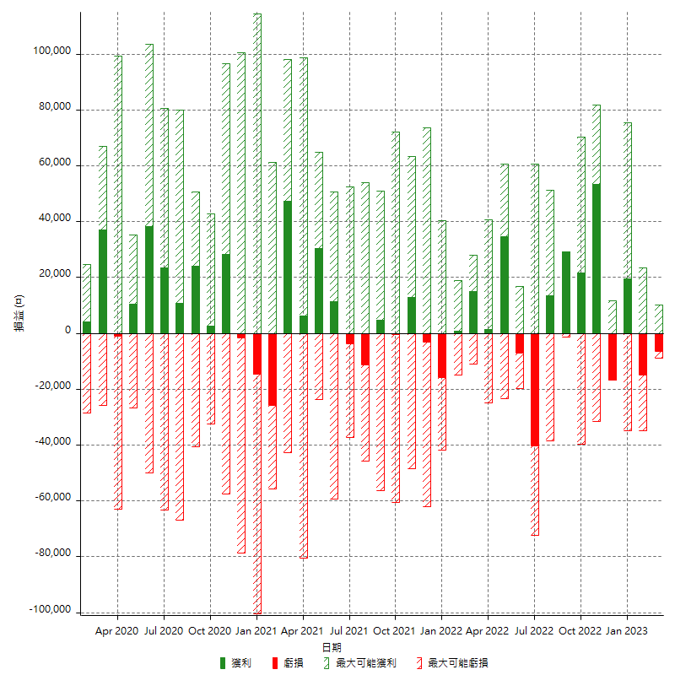

每月獲利和虧損 (%)

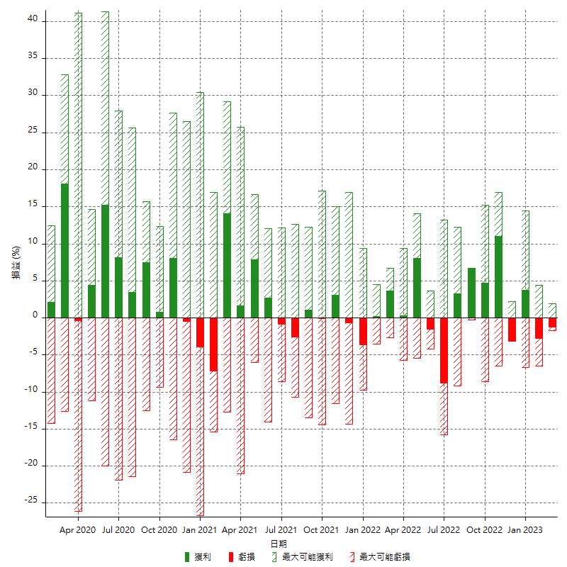

每月累積淨利

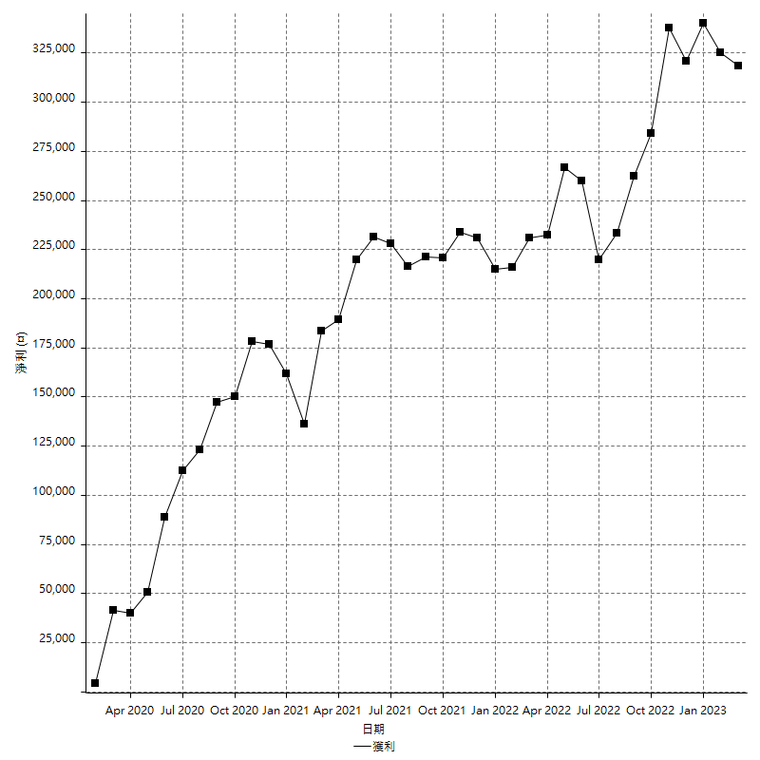

每月平均獲利

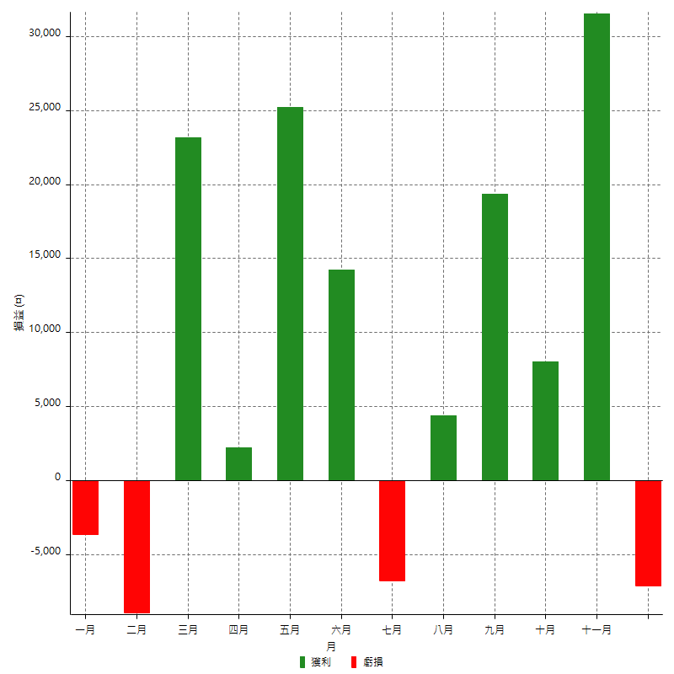

年獲利和虧損

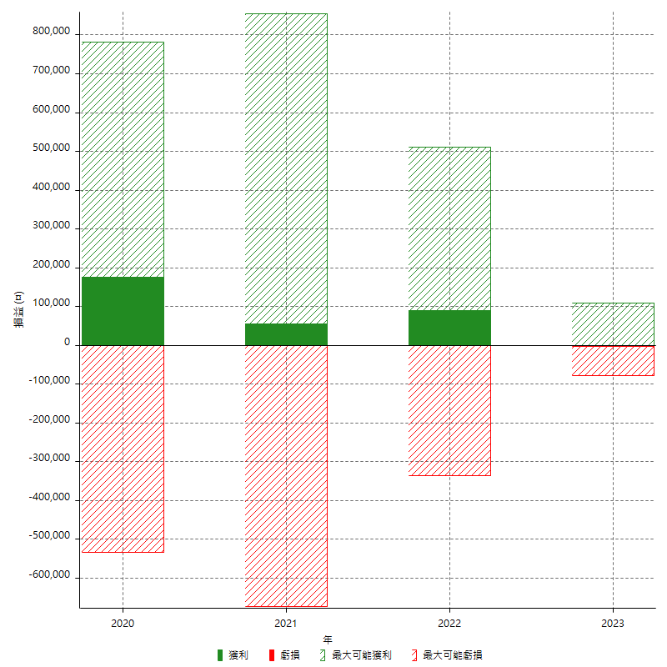

年獲利和虧損 (%)

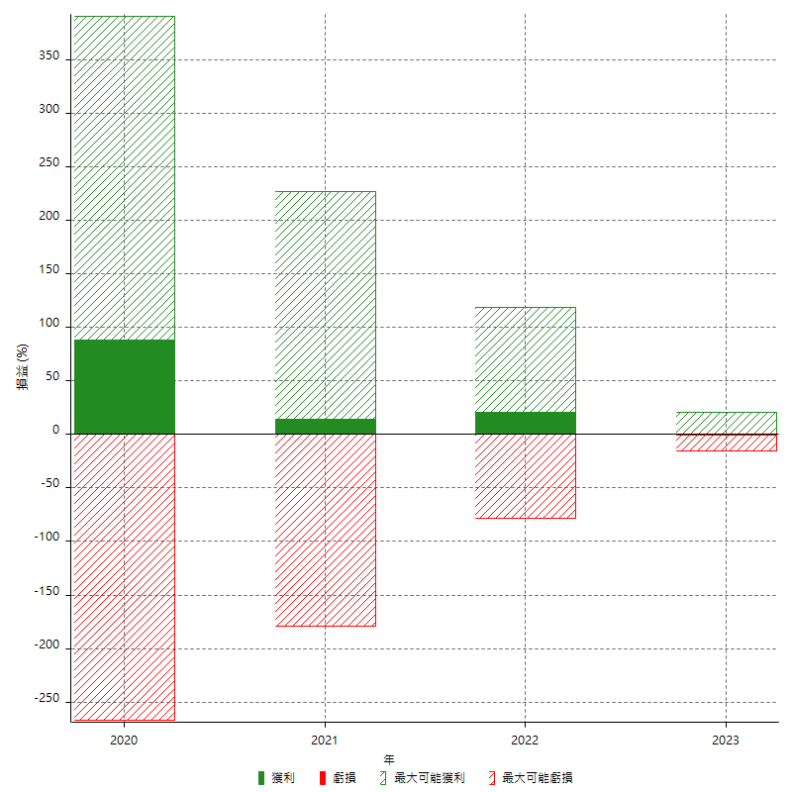

每年累積淨利

